E vs K
 |  | 0.1 |  | Datos Matlab 0.1
E | k | E | k | E | k
10 | 1.400876114 | 10 | 1.4007381734 | 10000000 | 1.4007381734
40 | 1.2140668286 | 40 | 1.2140668286 | 40000000 | 1.2140668286
100 | 1.1364514797 | 100 | 1.1177048296 | 100000000 | 1.1177048296
200 | 1.1021356095 | 200 | 1.0909213562 | 200000000 | 1.0909213562
300 | 1.0895843775 | 300 | 1.0805843775 | 300000000 | 1.0805843775
500 | 1.0619149271 | 500 | 1.0723113034 | 500000000 | 1.0723113034
 |  | 700 | 1.0694334869 | 700000000 | 1.0694334869
 |  | 1000 | 1.0629208338 | 1000000000 | 1.0629208338
E | k
10 | 1.3259736795 | 0.3 |  | Datos Matlab 0.3
40 | 1.1531017802 | E | k | E | k
100 | 1.0971813204 | 10 | 1.3259736795 | 10000000 | 1.3259736795
200 | 1.065548882 | 40 | 1.1531017802 | 40000000 | 1.1531017802
300 | 1.0484829598 | 100 | 1.0821813204 | 100000000 | 1.0821813204
500 | 1.0242471958 | 200 | 1.053948882 | 200000000 | 1.053948882
 |  | 300 | 1.0434829598 | 300000000 | 1.0434829598
 |  | 500 | 1.0350255734 | 500000000 | 1.0350255734
E | k | 700 | 1.0306193762 | 700000000 | 1.0306193762
10 | 1.2535678602 | 1000 | 1.0245285303 | 1000000000 | 1.0245285303
40 | 1.0971579632
100 | 1.0440670315 | 0.495 |  | Datos Matlab 0.5
200 | 1.017856401 | E | k | E | k
300 | 1.0079754145 | 10 | 1.2535678602 | 10000000 | 1.2535678602
500 | 0.98769792543 | 40 | 1.0971579632 | 40000000 | 1.0971579632
 |  | 100 | 1.0400670315 | 100000000 | 1.0400670315
 |  | 200 | 1.016979136 | 200000000 | 1.016979136
 |  | 300 | 1.0094218228 | 300000000 | 1.0094218228
 |  | 500 | 0.99776030496 | 500000000 | 0.99776030496
 |  | 700 | 0.98765618757 | 700000000 | 0.98765618757
 |  | 1000 | 0.97950536978 | 1000000000 | 0.97950536978

SawBown_Calibration
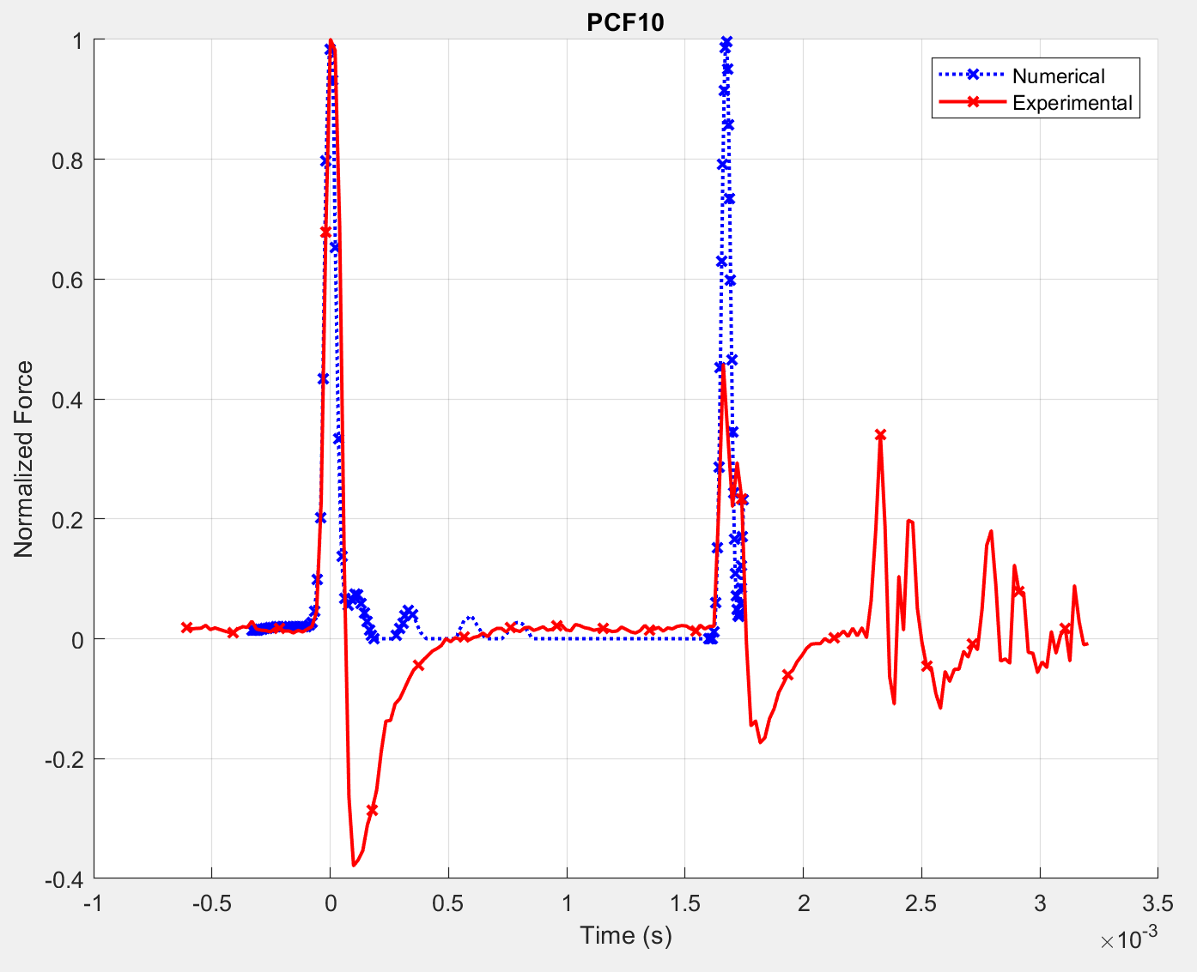
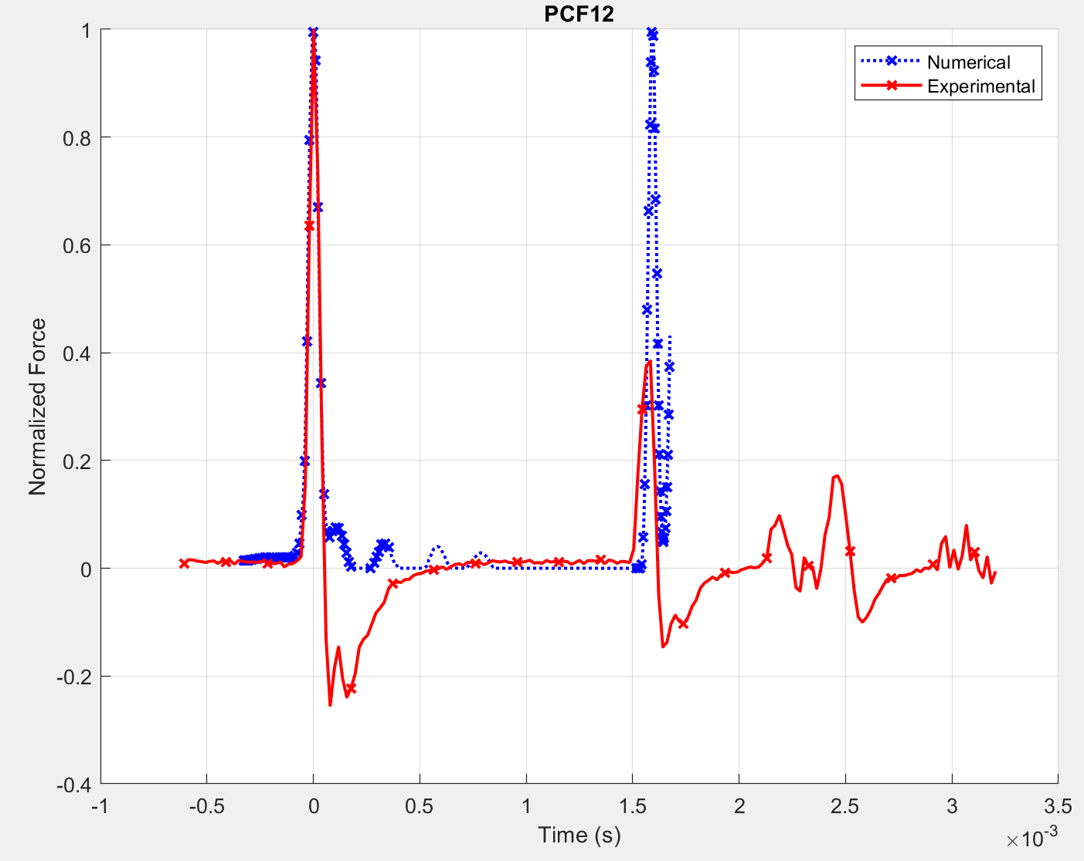
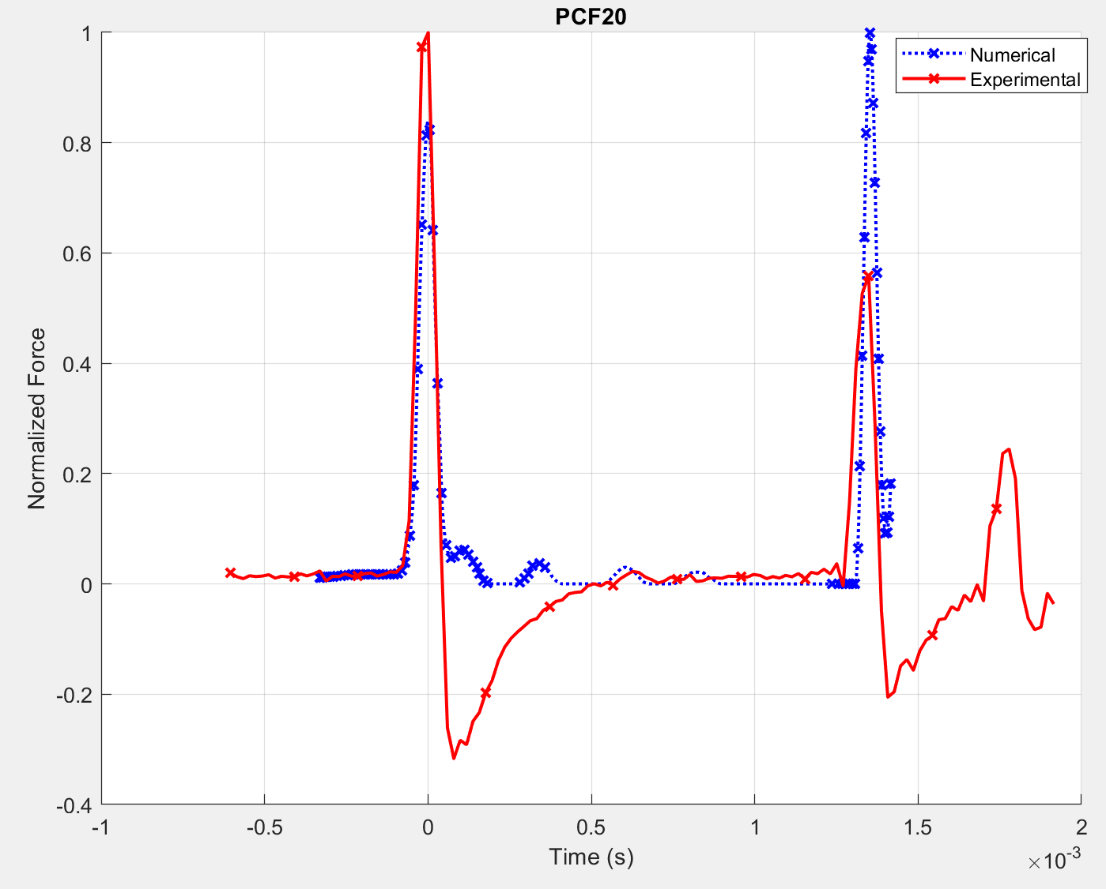
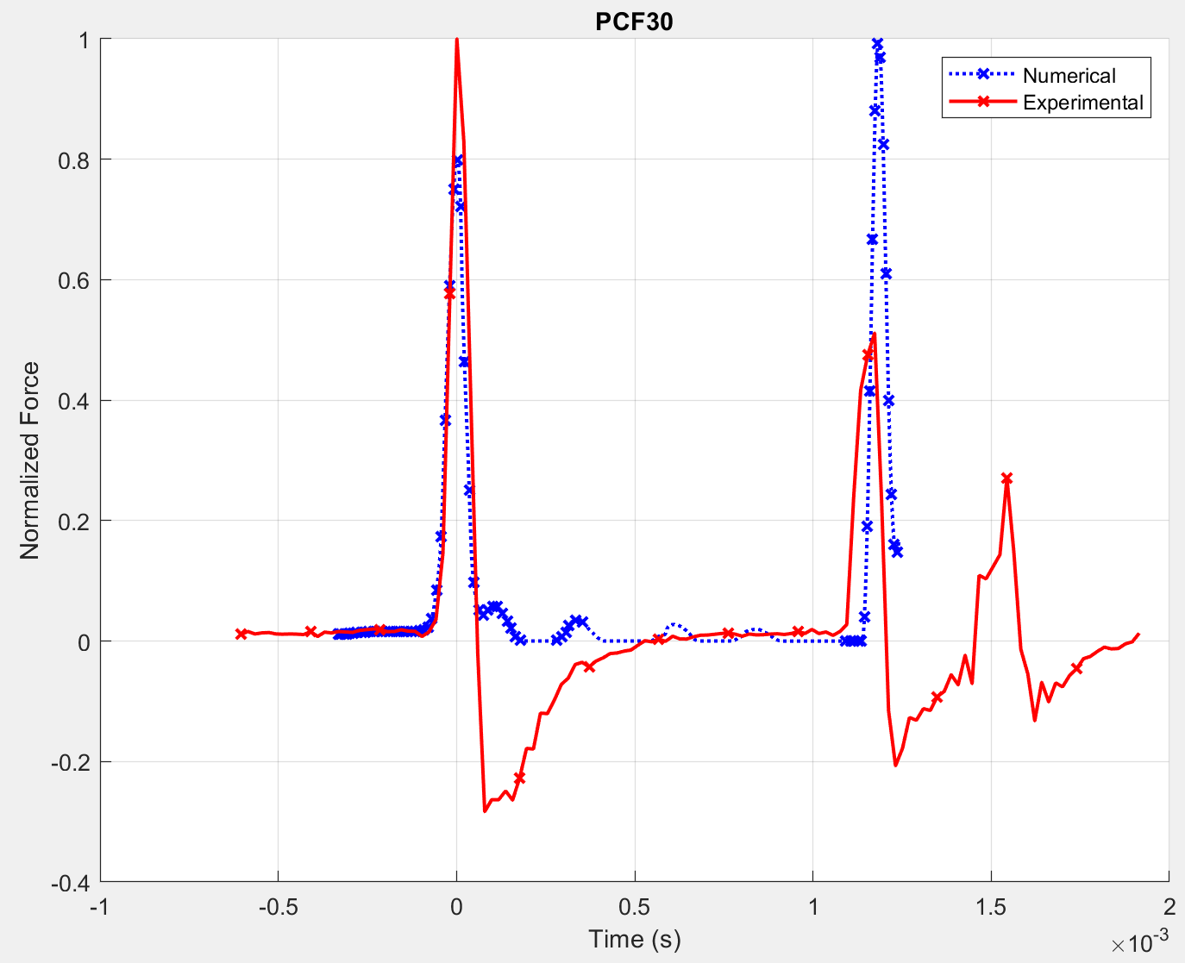
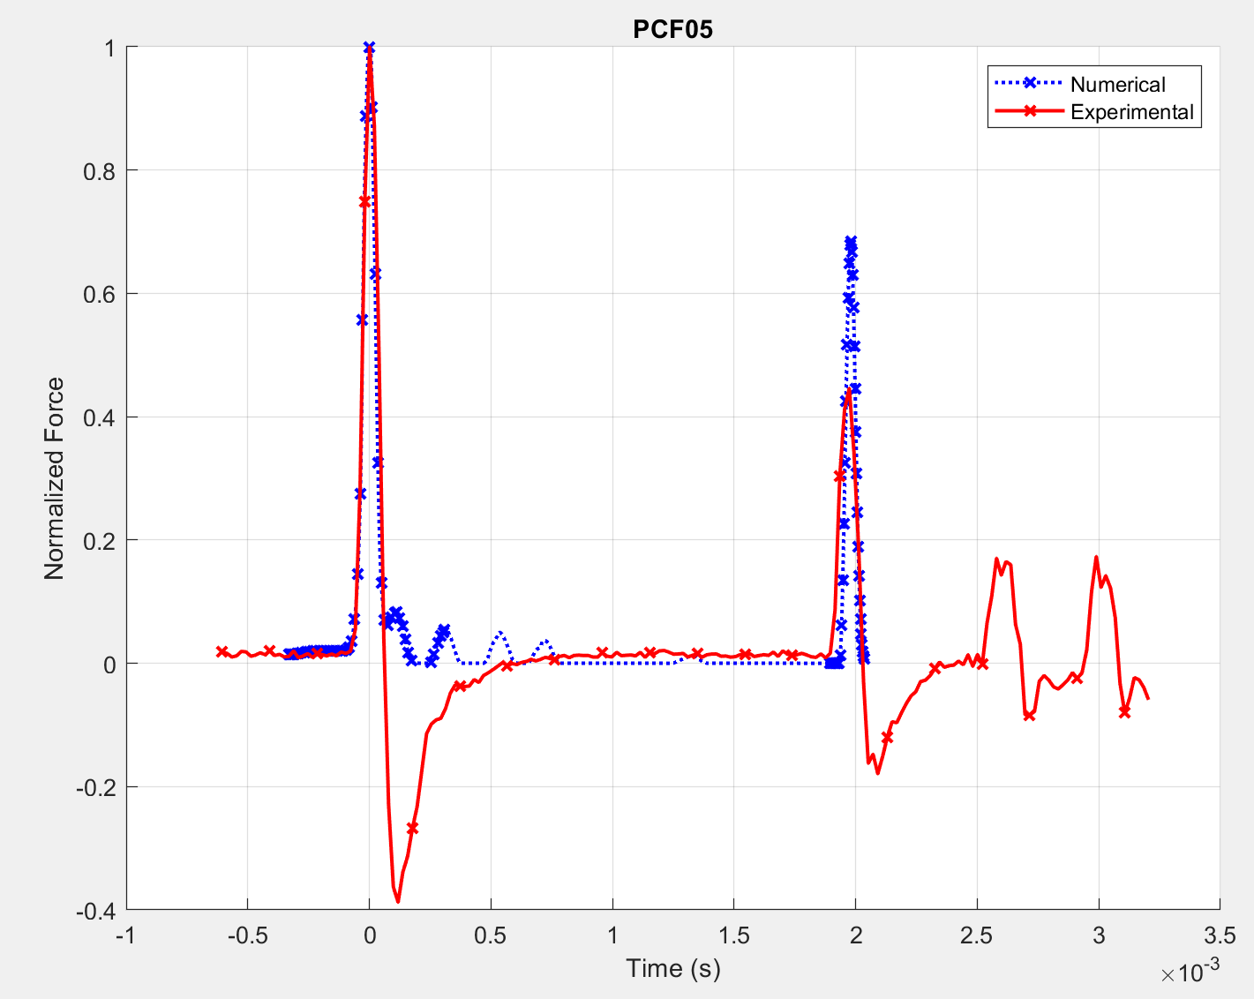
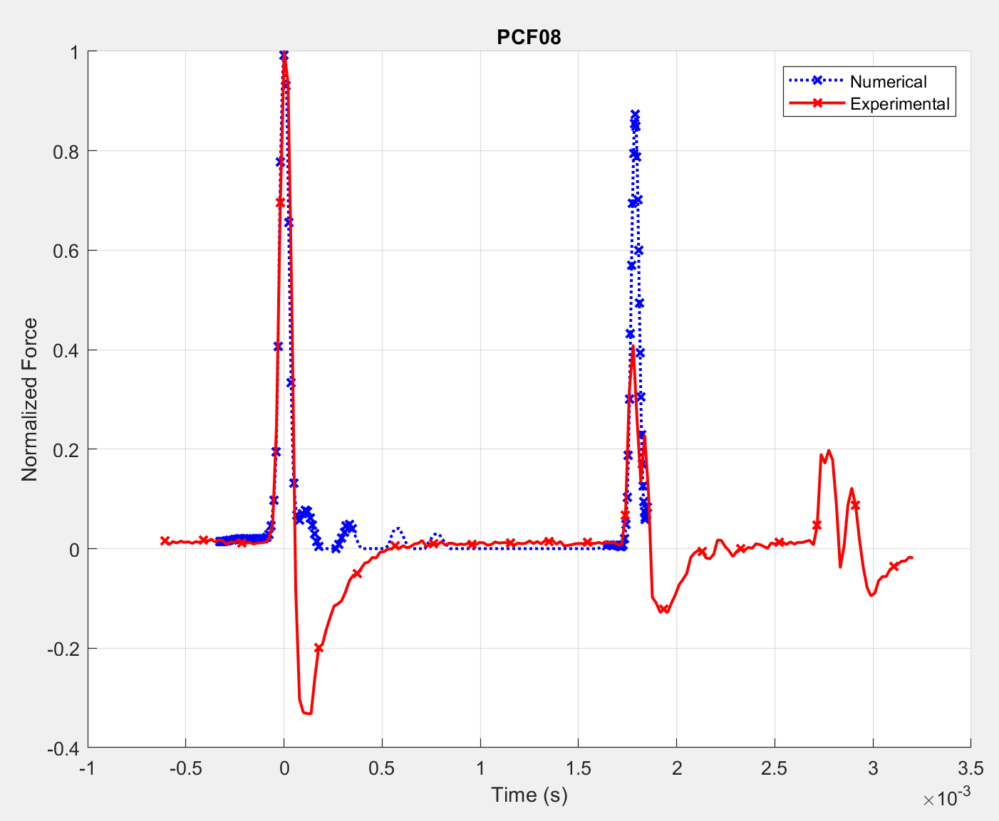
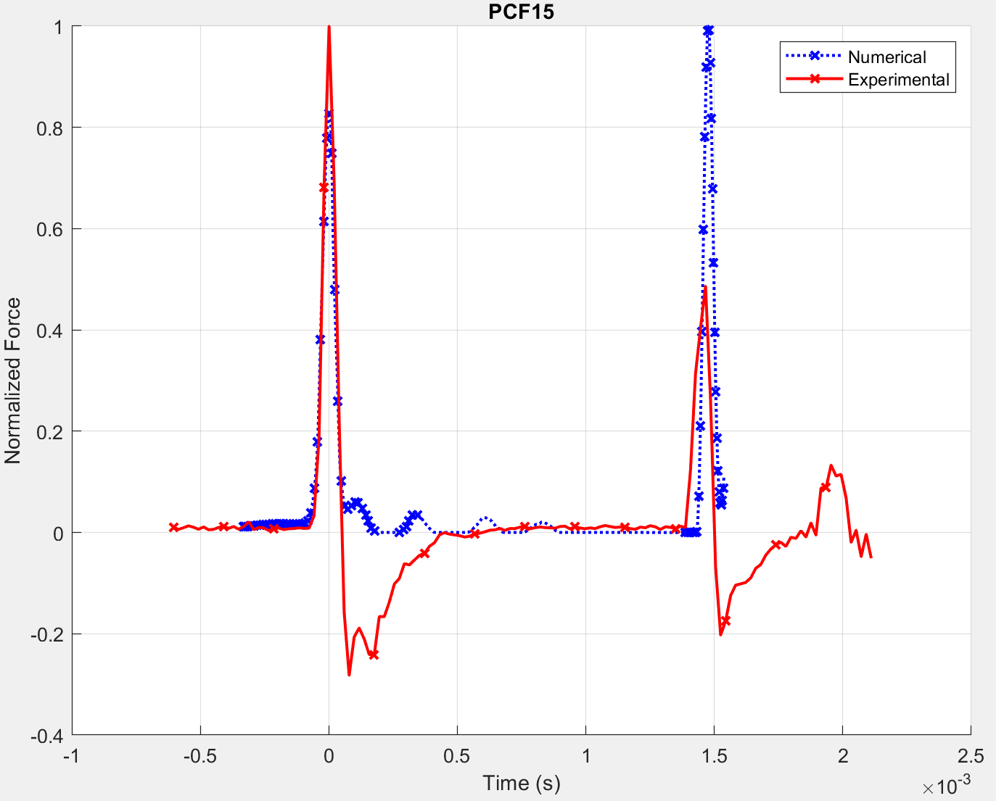
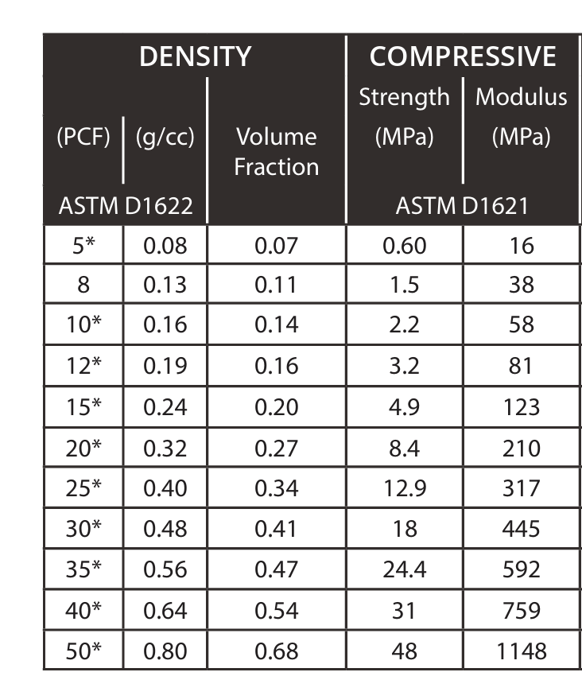
TEST #1 - Int = 0.0023 y V0 = 0.22 |  |  |  |  |  |  |  | TEST #2 - Int = 0.0024 y V0 = 0.26
 |  |  |  |  |  |  |  |  |  |  |  |  |  |  |  | Valores de TOF Saw Bones
Denominación | Mod_E | Poisson | k_factor | TOF_NUM | TOF_EXP | Diff | TOF_EXP | Denominación | Mod_E | Poisson | k_factor | TOF_NUM | TOF_EXP | Diff | TOF_EXP | PCF05 | PCF08 | PCF10 | PCF12 | PCF15 | PCF20 | PCF30
 | [Mpa] |  |  |  |  |  |  |  | [Mpa] |  |  |  |  |  |  | 0.0019336315162 | 0.0017773784644 | 0.0017383152015 | 0.0015820621497 | 0.0014648723608 | 0.001308619309 | 0.0011523662572 | 1
PCF_05 | 16 | 0.495 | 1.2222858806 | 0.0019588925 | 0.0019727 | -0.70% | 10 | PCF_05 | 16 | 0.495 | 1.2222858806 | 0.0020050159 | 0.0019727 | 1.6% | 2 | 0.0019726947792 | 0.0017578468329 | 0.0016601886756 | 0.0015429988867 | 0.0014453407293 | 0.001308619309 | 0.0011523662572 | 2
PCF_08 | 38 | 0.495 | 1.1075852895 | 0.0017471548 | 0.0017383 | 0.51% | 5 | PCF_08 | 38 | 0.495 | 1.1075852895 | 0.0017683666 | 0.0017774 | -0.5% | 13 | 0.0019140998848 | 0.0016992519385 | 0.001679720307 | 0.0015429988867 | 0.0014453407293 | 0.0012890876775 | 0.0011328346257 | 3
PCF_10 | 58 | 0.495 | 1.0800306837 | 0.0016311323 | 0.0016211 | 0.61% | 13 | PCF_10 | 58 | 0.495 | 1.0800306837 | 0.0016394028 | 0.0016211 | 1.1% | 13 | 0.0019336315162 | 0.00171878357 | 0.001679720307 | 0.0015234672552 | 0.0014453407293 | 0.001308619309 | 0.0011718978886 | 4
PCF_12 | 81 | 0.495 | 1.0581458268 | 0.0015408515 | 0.0015430 | -0.14% | 2 | PCF_12 | 81 | 0.495 | 1.0581458268 | 0.0015429528 | 0.0015430 | 0.0% | 2 | 0.0019140998848 | 0.0017383152015 | 0.0016601886756 | 0.0015429988867 | 0.0014453407293 | 0.0012890876775 | 0.0011328346257 | 5
PCF_15 | 123 | 0.495 | 1.0347568159 | 0.0014332802 | 0.0014258 | 0.52% | 12 | PCF_15 | 123 | 0.495 | 1.0347568159 | 0.0014271023 | 0.0014258 | 0.1% | 12 | 0.0019140998848 | 0.0018164417274 | 0.0017773784644 | 0.0016015937811 | 0.0014648723608 | 0.0014062774664 | 0.0011328346257 | 6
PCF_20 | 210 | 0.495 | 1.0162234047 | 0.0013017835 | 0.0013086 | -0.53% | 1 | PCF_20 | 210 | 0.495 | 1.0162234047 | 0.0012856774 | 0.0012891 | -0.3% | 3 | 0.0018555049903 | 0.0017578468329 | 0.00171878357 | 0.0015820621497 | 0.0014453407293 | 0.0013476825719 | 0.0011133029942 | 7
PCF_30 | 445 | 0.495 | 1.0009672224 | 0.0011344167 | 0.0011328 | 0.14% | 5 | PCF_30 | 445 | 0.495 | 1.0009672224 | 0.0011138666 | 0.0011133 | 0.1% | 7 | 0.0018750 | 0.0017578468329 | 0.0016992519385 | 0.0015820621497 | 0.0014453407293 | 0.0013281509405 | 0.0011328346257 | 8
 |  |  |  |  | Error Total: | 0.45% |  |  |  |  |  |  | Error Total: | 0.521% |  | 0.0018945682533 | 0.00171878357 | 0.0016992519385 | 0.0015820621497 | 0.0014648723608 | 0.0013476825719 | 0.0011328346257 | 9
PCF_05 | 16 | 0.3 | 1.2913993 | 0.0019689364 | 0.0019727 | -0.19% | 10 | PCF_05 | 16 | 0.3 | 1.2913993 | 0.0020296153437 | 0.0019727 | 2.8% | 2 | 0.0019726947792 | 0.0017578468329 | 0.0016211254126 | 0.0015820621497 | 0.0014648723608 | 0.0014062774664 | 0.0011133029942 | 10
PCF_08 | 38 | 0.3 | 1.1646265733 | 0.0017766308 | 0.0017774 | -0.04% | 13 | PCF_08 | 38 | 0.3 | 1.1646265733 | 0.0018016352114 | 0.0017969 | 0.3% | 12 | 0.0019336315162 | 0.0018945682533 | 0.00171878357 | 0.0015820621497 | 0.0014453407293 | 0.0013476825719 | 0.0011133029942 | 11
PCF_10 | 58 | 0.3 | 1.131825642 | 0.0016617587 | 0.0016602 | 0.09% | 2 | PCF_10 | 58 | 0.3 | 1.131825642 | 0.0016752707445 | 0.0016797 | -0.3% | 4 | 0.0019336315162 | 0.0017969100959 | 0.0016211254126 | 0.0015429988867 | 0.0014258090978 | 0.0013281509405 | 0.0011133029942 | 12
PCF_12 | 81 | 0.3 | 1.1046394657 | 0.0015749237 | 0.0015821 | -0.45% | 1 | PCF_12 | 81 | 0.3 | 1.1046394657 | 0.0015804963857 | 0.0015821 | -0.1% | 1 | 0.0019336315162 | 0.0017773784644 | 0.0016211254126 | 0.0015625305182 | 0.0014258090978 | 0.0013476825719 | 0.0010937713627 | 13
PCF_15 | 123 | 0.3 | 1.0756878593 | 0.001467873 | 0.0014649 | 0.20% | 6 | PCF_15 | 123 | 0.3 | 1.0756878593 | 0.0014649292831 | 0.0014649 | 0.0% | 6 |  | 0.0017578468329 | 0.0016406570441
PCF_20 | 210 | 0.3 | 1.0529022898 | 0.0013356077 | 0.0013282 | 0.56% | 8 | PCF_20 | 210 | 0.3 | 1.0529022898 | 0.0013235921548 | 0.0013282 | -0.3% | 8 |  | 0.0017383152015 | 0.0016211254126
PCF_30 | 445 | 0.3 | 1.0373513544 | 0.0011663148 | 0.0011719 | -0.48% | 4 | PCF_30 | 445 | 0.3 | 1.0373513544 | 0.0011450134172 | 0.0011524 | -0.6% | 2 |  | 0.0017383152015
 |  |  |  |  | Error Total: | 0.29% |  |  |  |  |  |  | Error Total: | 0.632% |  | 0.0019336315162 | 0.0017578468329 | 0.00171878357 | 0.0015820621497 | 0.0014453407293 | 0.001308619309 | 0.0011133029942
PCF_05 | 16 | 0.1 | 1.3634039042 | 0.0019439167 | 0.0019336 | 0.53% | 1 | PCF_05 | 16 | 0.1 | 1.3634039042 | 0.0020091730364 | 0.0019727 | 1.8% | 2 |  |  | 0.0016211254126
PCF_08 | 38 | 0.1 | 1.2265115853 | 0.0017733448 | 0.0017774 | -0.23% | 13 | PCF_08 | 38 | 0.1 | 1.2265115853 | 0.0017978411881 | 0.0017969 | 0.1% | 12 |  |  | 0.0016211254126
PCF_10 | 58 | 0.1 | 1.1851582293 | 0.0016626493 | 0.0016602 | 0.15% | 2 | PCF_10 | 58 | 0.1 | 1.1851582293 | 0.001677399656 | 0.0016797 | -0.1% | 4
PCF_12 | 81 | 0.1 | 1.148219463 | 0.0015804563 | 0.0015821 | -0.10% | 1 | PCF_12 | 81 | 0.1 | 1.148219463 | 0.0015880566038 | 0.0015821 | 0.4% | 1
PCF_15 | 123 | 0.1 | 1.111544631 | 0.001477805 | 0.0014649 | 0.88% | 6 | PCF_15 | 123 | 0.1 | 1.111544631 | 0.0014757254236 | 0.0014649 | 0.7% | 6
PCF_20 | 210 | 0.1 | 1.0898876581 | 0.0013440195 | 0.0013477 | -0.27% | 9 | PCF_20 | 210 | 0.1 | 1.0898876581 | 0.0013332935779 | 0.0013282 | 0.4% | 8
PCF_30 | 445 | 0.1 | 1.0745863984 | 0.0011754323 | 0.0011719 | 0.30% | 4 | PCF_30 | 445 | 0.1 | 1.0745863983 | 0.0011553150946 | 0.0011524 | 0.3% | 1
 |  |  |  |  | Error Total: | 0.35% |  |  |  |  |  |  | Error Total: | 0.537%

 |  |  |  |  | Error Real: | 0.172%

SSW_CalibrationCurve
Curva de Calibración

Datos Curva Calibración
Mpa | 10.00 | 100.00 | 300.00 | 500.00 | 700.00 | 1000
0.1 | 0.0020341731168 | 0.0015335939945 | 0.0012614394361 | 0.001152117895 | 0.0010843711279 | 0.001020
0.3 | 0.0020731817062 | 0.0015237871633 | 0.001252761221 | 0.0011420161957 | 0.0010750385028 | 0.001012
0.5 | 0.0020743954856 | 0.0014872740013 | 0.0012181091917 | 0.0011106820877 | 0.0010480718416 | 0.000989

Mod. Poisson |  | 0.2 | TOF |  | 0.000990

Interpolación para Poisson Dado
0.2 | 0.0020536774115 | 0.0015286905789 | 0.0012571003286 | 0.0011470670454 | 0.0010797048154 | 0.0010158787553

Interpolación para Módulo de Elasticidad
Mod. Elasticidad |  | 966.31 | Mpa

PCF | Mod E | TOF
PCF05 | 16 | 0.0019726947792
PCF08 | 38 | 0.0017773784644
PCF10 | 58 | 0.0016601886756
PCF12 | 81 | 0.0015820621497
PCF15 | 123 | 0.0014648723608
PCF20 | 210 | 0.0013476825719
PCF30 | 415 | 0.0011718978886

ConPlaca#1
 | TOF #1 |  |  | TOF #2 |  |  | TOF #3 |  |  | TOF #4
 | 72.88530412 | 0.00000 | 0.001996126 | 24.031463342 | 0.00000 | 0.009431704 | 51.981605536 | 0.00000 | -0.003823022 | 62.996889276 | 0.00000 | 0.006198844
M4_56_Mod_ConPlaca - PabloMajo2 | 72.88531412 | 0.00001 | -0.009965456 | 24.031473342 | 0.00001 | -0.001236734 | 51.981615536 | 0.00001 | -0.00156002 | 62.996899276 | 0.00001 | 0.002642698
 | 72.88532412 | 0.00002 | 0.00167284 | 24.031483342 | 0.00002 | 0.002965984 | 51.981625536 | 0.00002 | -0.005439452 | 62.996909277 | 0.00002 | 0.002965984
 | 72.88533412 | 0.00003 | -0.002853164 | 24.031493342 | 0.00003 | -0.003499736 | 51.981635537 | 0.00003 | 0.001026268 | 62.996919277 | 0.00003 | 0.00652213
 | 72.88534412 | 0.00004 | -0.010935314 | 24.031503342 | 0.00004 | 0.008461846 | 51.981645537 | 0.00004 | -0.002206592 | 62.996929277 | 0.00004 | -0.004146308
 | 72.88535412 | 0.00005 | 0.000379696 | 24.031513342 | 0.00005 | 0.01298785 | 51.981655537 | 0.00005 | -0.002529878 | 62.996939277 | 0.00005 | 0.013957708
 | 72.885364121 | 0.00006 | -0.000266876 | 24.031523342 | 0.00006 | 0.010724848 | 51.981665537 | 0.00006 | -0.005116166 | 62.996949277 | 0.00006 | 0.006845416
 | 72.885374121 | 0.00007 | -0.007379168 | 24.031533342 | 0.00007 | -0.000266876 | 51.981675537 | 0.00007 | -0.007379168 | 62.996959277 | 0.00007 | 5.64E-05
 | 72.885384121 | 0.00008 | 0.001026268 | 24.031543343 | 0.00008 | -0.009318884 | 51.981685537 | 0.00008 | -0.003499736 | 62.996969277 | 0.00008 | -0.000913448
 | 72.885394121 | 0.00009 | 0.003935842 | 24.031553343 | 0.00009 | 0.001349554 | 51.981695537 | 0.00009 | -0.005439452 | 62.996979277 | 0.00009 | 0.001349554
 | 72.885404121 | 0.00010 | -0.004469594 | 24.031563343 | 0.00010 | 0.004582414 | 51.981705537 | 0.00010 | 0.001349554 | 62.996989277 | 0.00010 | 0.002965984
 | 72.885414121 | 0.00011 | -0.00640931 | 24.031573343 | 0.00011 | 0.003935842 | 51.981715537 | 0.00011 | -0.011581886 | 62.996999277 | 0.00011 | -0.003823022
 | 72.885424121 | 0.00012 | -0.00156002 | 24.031583343 | 0.00012 | -0.001883306 | 51.981725537 | 0.00012 | -0.007055882 | 62.997009278 | 0.00012 | 0.001996126
 | 72.885434121 | 0.00013 | 0.001026268 | 24.031593343 | 0.00013 | 5.64E-05 | 51.981735538 | 0.00013 | -2.53E-03 | 62.997019278 | 0.00013 | 3.61E-03
 | 72.885444121 | 0.00014 | 5.64E-05 | 24.031603343 | 0.00014 | 5.64E-05 | 51.981745538 | 0.00014 | -1.03E-02 | 62.997029278 | 0.00014 | 4.26E-03
 | 72.885454121 | 0.00015 | 0.001026268 | 24.031613343 | 0.00015 | 0.00328927 | 51.981755538 | 0.00015 | 0.001996126 | 62.997039278 | 0.00015 | 0.001026268
 | TOF #2
0.00000 | 0.009431704
0.00001 | -0.001236734
0.00002 | 0.002965984
0.00003 | -0.003499736
0.00004 | 0.008461846
0.00005 | 0.01298785
0.00006 | 0.010724848
0.00007 | -0.000266876
0.00008 | -0.009318884
0.00009 | 0.001349554
0.00010 | 0.004582414
0.00011 | 0.003935842
0.00012 | -0.001883306
0.00013 | 0.00005641
0.00014 | 0.00005641
0.00015 | 0.00328927
0.00016 | 0.001349554
0.00017 | 0.001349554
0.00018 | 0.00167284
0.00019 | 0.00167284
0.00020 | 0.004582414
0.00021 | -0.00317645
0.00022 | -0.002206592
0.00023 | -0.001883306
0.00024 | -0.00156002
0.00025 | 0.00005641
0.00026 | -0.002853164
0.00027 | -0.010288742
0.00028 | 0.002319412
0.00029 | 0.002642698
0.00030 | -0.001883306
0.00031 | -0.005762738
0.00032 | -0.007055882
0.00033 | 0.001996126
0.00034 | 0.00652213
0.00035 | 0.002642698
0.00036 | 0.00005641
0.00037 | -0.001236734
0.00038 | 0.000379696
0.00039 | 0.003935842
0.00040 | -0.000590162
0.00041 | -0.005116166
0.00042 | -0.002206592
0.00043 | 0.000379696
0.00044 | 0.001026268
0.00045 | -0.000266876
0.00046 | -0.003499736
0.00047 | 0.00167284
0.00048 | 0.001996126
0.00049 | -0.000913448
...
 | 72.885464122 | 0.00016 | 0.005552272 | 24.031623343 | 0.00016 | 0.001349554 | 51.981765538 | 0.00016 | -0.000913448 | 62.997049278 | 0.00016 | 0.004259128
 | 72.885474122 | 0.00017 | -0.001236734 | 24.031633343 | 0.00017 | 0.001349554 | 51.981775538 | 0.00017 | -0.00479288 | 62.997059278 | 0.00017 | -0.001236734
 | 72.885484122 | 0.00018 | -0.000913448 | 24.031643344 | 0.00018 | 0.00167284 | 51.981785538 | 0.00018 | -0.002853164 | 62.997069278 | 0.00018 | 0.004582414
 | 72.885494122 | 0.00019 | 0.003612556 | 24.031653344 | 0.00019 | 0.00167284 | 51.981795538 | 0.00019 | -0.003499736 | 62.997079278 | 0.00019 | 0.00167284
 | 72.885504122 | 0.00020 | 0.002319412 | 24.031663344 | 0.00020 | 0.004582414 | 51.981805538 | 0.00020 | -0.005439452 | 62.997089278 | 0.00020 | 0.00328927
 | 72.885514122 | 0.00021 | 0.002642698 | 24.031673344 | 0.00021 | -0.00317645 | 51.981815538 | 0.00021 | -0.00802574 | 62.997099278 | 0.00021 | 0.005228986
 | 72.885524122 | 0.00022 | 0.005875558 | 24.031683344 | 0.00022 | -0.002206592 | 51.981825538 | 0.00022 | -0.005762738 | 62.997109279 | 0.00022 | 0.000702982
 | 72.885534122 | 0.00023 | 0.002319412 | 24.031693344 | 0.00023 | -0.001883306 | 51.981835539 | 0.00023 | -0.004146308 | 62.997119279 | 0.00023 | 0.011048134
 | 72.885544122 | 0.00024 | -0.000913448 | 24.031703344 | 0.00024 | -0.00156002 | 51.981845539 | 0.00024 | -0.00479288 | 62.997129279 | 0.00024 | 0.0049057
 | 72.885554122 | 0.00025 | 0.001026268 | 24.031713344 | 0.00025 | 5.64E-05 | 51.981855539 | 0.00025 | -5.44E-03 | 62.997139279 | 0.00025 | 1.04E-02
 | 72.885564123 | 0.00026 | -0.004146308 | 24.031723344 | 0.00026 | -0.002853164 | 51.981865539 | 0.00026 | -0.003499736 | 62.997149279 | 0.00026 | -0.006086024
 | TOF #3
0.00000 | -0.003823022
0.00001 | -0.00156002
0.00002 | -0.005439452
0.00003 | 0.001026268
0.00004 | -0.002206592
0.00005 | -0.002529878
0.00006 | -0.005116166
0.00007 | -0.007379168
0.00008 | -0.003499736
0.00009 | -0.005439452
0.00010 | 0.001349554
0.00011 | -0.011581886
0.00012 | -0.007055882
0.00013 | -0.002529878
0.00014 | -0.010288742
0.00015 | 0.001996126
0.00016 | -0.000913448
0.00017 | -0.00479288
0.00018 | -0.002853164
0.00019 | -0.003499736
0.00020 | -0.005439452
0.00021 | -0.00802574
0.00022 | -0.005762738
0.00023 | -0.004146308
0.00024 | -0.00479288
0.00025 | -0.005439452
0.00026 | -0.003499736
0.00027 | -0.003499736
0.00028 | -0.004469594
0.00029 | -0.00317645
0.00030 | -0.003499736
0.00031 | -0.003823022
0.00032 | -0.002853164
0.00033 | -0.003499736
0.00034 | 0.002319412
0.00035 | -0.010935314
0.00036 | -0.002853164
0.00037 | -0.004146308
0.00038 | -0.003823022
0.00039 | -0.002529878
0.00040 | -0.009965456
0.00041 | -0.002853164
0.00042 | -0.005439452
0.00043 | -0.00802574
0.00044 | -0.003823022
0.00045 | -0.002529878
0.00046 | -0.004469594
0.00047 | -0.007379168
0.00048 | -0.00640931
0.00049 | -0.00317645
...
 | 72.885574123 | 0.00027 | -0.001883306 | 24.031733344 | 0.00027 | -0.010288742 | 51.981875539 | 0.00027 | -0.003499736 | 62.997159279 | 0.00027 | 0.009431704
 | 72.885584123 | 0.00028 | -0.000913448 | 24.031743345 | 0.00028 | 0.002319412 | 51.981885539 | 0.00028 | -0.004469594 | 62.997169279 | 0.00028 | 0.002965984
 | 72.885594123 | 0.00029 | -0.012551744 | 24.031753345 | 0.00029 | 0.002642698 | 51.981895539 | 0.00029 | -0.00317645 | 62.997179279 | 0.00029 | 0.000702982
 | 72.885604123 | 0.00030 | -0.007055882 | 24.031763345 | 0.00030 | -0.001883306 | 51.981905539 | 0.00030 | -0.003499736 | 62.997189279 | 0.00030 | 0.005552272
 | 72.885614123 | 0.00031 | -0.001236734 | 24.031773345 | 0.00031 | -0.005762738 | 51.981915539 | 0.00031 | -0.003823022 | 62.997199279 | 0.00031 | 0.003612556
 | 72.885624123 | 0.00032 | -0.002529878 | 24.031783345 | 0.00032 | -0.007055882 | 51.981925539 | 0.00032 | -0.002853164 | 62.99720928 | 0.00032 | 0.004582414
 | 72.885634123 | 0.00033 | 0.00167284 | 24.031793345 | 0.00033 | 0.001996126 | 51.98193554 | 0.00033 | -0.003499736 | 62.99721928 | 0.00033 | 0.001026268
 | 72.885644123 | 0.00034 | 0.001026268 | 24.031803345 | 0.00034 | 0.00652213 | 51.98194554 | 0.00034 | 0.002319412 | 62.99722928 | 0.00034 | 5.64E-05
 | 72.885654123 | 0.00035 | 0.005552272 | 24.031813345 | 0.00035 | 0.002642698 | 51.98195554 | 0.00035 | -0.010935314 | 62.99723928 | 0.00035 | 0.00167284
 | 72.885664124 | 0.00036 | 5.64E-05 | 24.031823345 | 0.00036 | 5.64E-05 | 51.98196554 | 0.00036 | -2.85E-03 | 62.99724928 | 0.00036 | 7.82E-03
 | 72.885674124 | 0.00037 | -0.002853164 | 24.031833345 | 0.00037 | -0.001236734 | 51.98197554 | 0.00037 | -0.004146308 | 62.99725928 | 0.00037 | 0.001026268
 | 72.885684124 | 0.00038 | -0.001883306 | 24.031843346 | 0.00038 | 0.000379696 | 51.98198554 | 0.00038 | -0.003823022 | 62.99726928 | 0.00038 | 0.002319412
 | TOF #4
0.00000 | 0.006198844
0.00001 | 0.002642698
0.00002 | 0.002965984
0.00003 | 0.00652213
0.00004 | -0.004146308
0.00005 | 0.013957708
0.00006 | 0.006845416
0.00007 | 0.00005641
0.00008 | -0.000913448
0.00009 | 0.001349554
0.00010 | 0.002965984
0.00011 | -0.003823022
0.00012 | 0.001996126
0.00013 | 0.003612556
0.00014 | 0.004259128
0.00015 | 0.001026268
0.00016 | 0.004259128
0.00017 | -0.001236734
0.00018 | 0.004582414
0.00019 | 0.00167284
0.00020 | 0.00328927
0.00021 | 0.005228986
0.00022 | 0.000702982
0.00023 | 0.011048134
0.00024 | 0.0049057
0.00025 | 0.010401562
0.00026 | -0.006086024
0.00027 | 0.009431704
0.00028 | 0.002965984
0.00029 | 0.000702982
0.00030 | 0.005552272
0.00031 | 0.003612556
0.00032 | 0.004582414
0.00033 | 0.001026268
0.00034 | 0.00005641
0.00035 | 0.00167284
0.00036 | 0.007815274
0.00037 | 0.001026268
0.00038 | 0.002319412
0.00039 | 0.0049057
0.00040 | 0.00167284
0.00041 | 0.004259128
0.00042 | 0.003935842
0.00043 | 0.00652213
0.00044 | 0.00328927
0.00045 | 0.010401562
0.00046 | 0.011694706
0.00047 | 0.000702982
0.00048 | -0.001883306
0.00049 | 0.001026268
...
 | 72.885694124 | 0.00039 | 0.00328927 | 24.031853346 | 0.00039 | 0.003935842 | 51.98199554 | 0.00039 | -0.002529878 | 62.99727928 | 0.00039 | 0.0049057
 | 72.885704124 | 0.00040 | 0.001026268 | 24.031863346 | 0.00040 | -0.000590162 | 51.98200554 | 0.00040 | -0.009965456 | 62.99728928 | 0.00040 | 0.00167284
 | 72.885714124 | 0.00041 | -0.001236734 | 24.031873346 | 0.00041 | -0.005116166 | 51.98201554 | 0.00041 | -0.002853164 | 62.99729928 | 0.00041 | 0.004259128
 | 72.885724124 | 0.00042 | 0.000379696 | 24.031883346 | 0.00042 | -0.002206592 | 51.98202554 | 0.00042 | -0.005439452 | 62.997309281 | 0.00042 | 0.003935842
 | 72.885734124 | 0.00043 | 0.000379696 | 24.031893346 | 0.00043 | 0.000379696 | 51.982035541 | 0.00043 | -0.00802574 | 62.997319281 | 0.00043 | 0.00652213
 | 72.885744124 | 0.00044 | 0.001026268 | 24.031903346 | 0.00044 | 0.001026268 | 51.982045541 | 0.00044 | -0.003823022 | 62.997329281 | 0.00044 | 0.00328927
 | 72.885754124 | 0.00045 | -0.000913448 | 24.031913346 | 0.00045 | -0.000266876 | 51.982055541 | 0.00045 | -0.002529878 | 62.997339281 | 0.00045 | 0.010401562
 | 72.885764125 | 0.00046 | 0.001996126 | 24.031923346 | 0.00046 | -0.003499736 | 51.982065541 | 0.00046 | -0.004469594 | 62.997349281 | 0.00046 | 0.011694706
 | 72.885774125 | 0.00047 | -0.000266876 | 24.031933346 | 0.00047 | 0.00167284 | 51.982075541 | 0.00047 | -0.007379168 | 62.997359281 | 0.00047 | 0.000702982
 | 72.885784125 | 0.00048 | 0.00328927 | 24.031943347 | 0.00048 | 0.001996126 | 51.982085541 | 0.00048 | -0.00640931 | 62.997369281 | 0.00048 | -0.001883306
 | 72.885794125 | 0.00049 | 0.005552272 | 24.031953347 | 0.00049 | -0.000913448 | 51.982095541 | 0.00049 | -0.00317645 | 62.997379281 | 0.00049 | 0.001026268
 | 72.885804125 | 0.00050 | 0.00328927 | 24.031963347 | 0.00050 | 0.001996126 | 51.982105541 | 0.00050 | -0.006086024 | 62.997389281 | 0.00050 | -0.001236734
 | 72.885814125 | 0.00051 | 0.00813856 | 24.031973347 | 0.00051 | -0.000590162 | 51.982115541 | 0.00051 | -0.006732596 | 62.997399281 | 0.00051 | -0.003823022
 | 72.885824125 | 0.00052 | 0.020100142 | 24.031983347 | 0.00052 | 0.01622071 | 51.982125541 | 0.00052 | -0.005116166 | 62.997409282 | 0.00052 | 0.003612556
 | 72.885834125 | 0.00053 | 0.020100142 | 24.031993347 | 0.00053 | 0.015574138 | 51.982135542 | 0.00053 | 0.001349554 | 62.997419282 | 0.00053 | 0.015897424
 | 72.885844125 | 0.00054 | 0.06471361 | 24.032003347 | 0.00054 | 0.05986432 | 51.982145542 | 0.00054 | 0.008785132 | 62.997429282 | 0.00054 | 0.056954746
 | 72.885854125 | 0.00055 | 0.173337706 | 24.032013347 | 0.00055 | 0.153940546 | 51.982155542 | 0.00055 | 0.044669878 | 62.997439282 | 0.00055 | 0.160729552
 | 72.885864126 | 0.00056 | 0.407720056 | 24.032023347 | 0.00056 | 0.377331172 | 51.982165542 | 0.00056 | 0.175277422 | 62.997449282 | 0.00056 | 0.394142044
 | 72.885874126 | 0.00057 | 0.779498956 | 24.032033347 | 0.00057 | 0.727773196 | 51.982175542 | 0.00057 | 0.514404436 | 62.997459282 | 0.00057 | 0.777882526
 | 72.885884126 | 0.00058 | 1.16E+00 | 24.032043348 | 0.00058 | 1.11E+00 | 51.982185542 | 0.00058 | 9.54E-01 | 62.997469282 | 0.00058 | 1.19E+00
 | 72.885894126 | 0.00059 | 1.47E+00 | 24.032053348 | 0.00059 | 1.42E+00 | 51.982195542 | 0.00059 | 1.32E+00 | 62.997479282 | 0.00059 | 1.54E+00
 | 72.885904126 | 0.00060 | 1.492667872 | 24.032063348 | 0.00060 | 1.481352862 | 51.982205542 | 0.00060 | 1.613900122 | 62.997489282 | 0.00060 | 1.614223408
 | 72.885914126 | 0.00061 | 1.34E+00 | 24.032073348 | 0.00061 | 1.33E+00 | 51.982215542 | 0.00061 | 1.51E+00 | 62.997499282 | 0.00061 | 1.46E+00
 | 72.885924126 | 0.00062 | 1.08E+00 | 24.032083348 | 0.00062 | 1.11E+00 | 51.982225542 | 0.00062 | 1.32E+00 | 62.997509283 | 0.00062 | 1.18E+00
 | 72.885934126 | 0.00063 | 7.97E-01 | 24.032093348 | 0.00063 | 8.22E-01 | 51.982235543 | 0.00063 | 1.02E+00 | 62.997519283 | 0.00063 | 8.78E-01
 | 72.885944126 | 0.00064 | 5.86E-01 | 24.032103348 | 0.00064 | 6.07E-01 | 51.982245543 | 0.00064 | 7.35E-01 | 62.997529283 | 0.00064 | 6.33E-01
 | 72.885954126 | 0.00065 | 4.37E-01 | 24.032113348 | 0.00065 | 4.72E-01 | 51.982255543 | 0.00065 | 5.65E-01 | 62.997539283 | 0.00065 | 4.76E-01
 | 72.885964127 | 0.00066 | 0.37991746 | 24.032123348 | 0.00066 | 0.416772064 | 51.982265543 | 0.00066 | 0.455566384 | 62.997549283 | 0.00066 | 0.420004924
 | 72.885974127 | 0.00067 | 0.32334241 | 24.032133348 | 0.00067 | 0.322695838 | 51.982275543 | 0.00067 | 0.360843586 | 62.997559283 | 0.00067 | 0.34112314
 | 72.885984127 | 0.00068 | 0.245430484 | 24.032143349 | 0.00068 | 0.259331782 | 51.982285543 | 0.00068 | 0.267090646 | 62.997569283 | 0.00068 | 0.26030164
 | 72.885994127 | 0.00069 | 0.31041097 | 24.032153349 | 0.00069 | 0.321079408 | 51.982295543 | 0.00069 | 0.217951174 | 62.997579283 | 0.00069 | 0.333364276
 | 72.886004127 | 0.00070 | 0.43002679 | 24.032163349 | 0.00070 | 0.435845938 | 51.982305543 | 0.00070 | 0.265797502 | 62.997589283 | 0.00070 | 0.46073896
 | 72.886014127 | 0.00071 | 0.354701152 | 24.032173349 | 0.00071 | 0.344356 | 51.982315543 | 0.00071 | 0.334980706 | 62.997599283 | 0.00071 | 0.35728744
 | 72.886024127 | 0.00072 | 0.267737218 | 24.032183349 | 0.00072 | 0.286487806 | 51.982325543 | 0.00072 | 0.364723018 | 62.997609284 | 0.00072 | 0.262887928
 | 72.886034127 | 0.00073 | 0.260624926 | 24.032193349 | 0.00073 | 0.259655068 | 51.982335544 | 0.00073 | 0.297156244 | 62.997619284 | 0.00073 | 0.257392066
 | 72.886044127 | 0.00074 | 0.163639126 | 24.032203349 | 0.00074 | 0.159759694 | 51.982345544 | 0.00074 | 0.250926346 | 62.997629284 | 0.00074 | 0.154263832
 | 72.886054127 | 0.00075 | 0.051135598 | 24.032213349 | 0.00075 | 0.054691744 | 51.982355544 | 0.00075 | 0.187239004 | 62.997639284 | 0.00075 | 0.04854931
 | 72.886064128 | 0.00076 | 0.04531645 | 24.032223349 | 0.00076 | 0.050489026 | 51.982365544 | 0.00076 | 0.092839492 | 62.997649284 | 0.00076 | 0.042406876
 | 72.886074128 | 0.00077 | 0.03561787 | 24.032233349 | 0.00077 | 0.033354868 | 51.982375544 | 0.00077 | 0.0533986 | 62.997659284 | 0.00077 | 0.02915215
 | 72.886084128 | 0.00078 | 0.003612556 | 24.03224335 | 0.00078 | 0.005228986 | 51.982385544 | 0.00078 | 0.028505578 | 62.997669284 | 0.00078 | 0.002642698
 | 72.886094128 | 0.00079 | -0.01287503 | 24.03225335 | 0.00079 | -0.012228458 | 51.982395544 | 0.00079 | 0.016867282 | 62.997679284 | 0.00079 | -0.016754462
 | 72.886104128 | 0.00080 | 0.009108418 | 24.03226335 | 0.00080 | 0.018160426 | 51.982405544 | 0.00080 | -0.000913448 | 62.997689284 | 0.00080 | 0.002965984
 | 72.886114128 | 0.00081 | 0.007491988 | 24.03227335 | 0.00081 | 0.023009716 | 51.982415544 | 0.00081 | 0.012341278 | 62.997699284 | 0.00081 | 0.013311136
 | 72.886124128 | 0.00082 | 0.01622071 | 24.03228335 | 0.00082 | -0.00156002 | 51.982425544 | 0.00082 | 0.011694706 | 62.997709285 | 0.00082 | 0.01137142
 | 72.886134128 | 0.00083 | -0.002853164 | 24.03229335 | 0.00083 | -0.008995598 | 51.982435545 | 0.00083 | 0.023979574 | 62.997719285 | 0.00083 | 0.007168702
 | 72.886144128 | 0.00084 | -0.007702454 | 24.03230335 | 0.00084 | -0.006732596 | 51.982445545 | 0.00084 | 0.003935842 | 62.997729285 | 0.00084 | 0.00167284
 | 72.886154128 | 0.00085 | -0.015138032 | 24.03231335 | 0.00085 | -0.019987322 | 51.982455545 | 0.00085 | 0.002965984 | 62.997739285 | 0.00085 | -0.018047606
 | 72.886164129 | 0.00086 | -0.012551744 | 24.03232335 | 0.00086 | -0.023220182 | 51.982465545 | 0.00086 | -0.013198316 | 62.997749285 | 0.00086 | -0.012551744
 | 72.886174129 | 0.00087 | -0.025159898 | 24.03233335 | 0.00087 | -0.027099614 | 51.982475545 | 0.00087 | 0.00167284 | 62.997759285 | 0.00087 | -0.025159898
 | 72.886184129 | 0.00088 | -0.020310608 | 24.032343351 | 0.00088 | -0.018047606 | 51.982485545 | 0.00088 | -0.02257361 | 62.997769285 | 0.00088 | -0.021603752
 | 72.886194129 | 0.00089 | -0.029685902 | 24.032353351 | 0.00089 | -0.01772432 | 51.982495545 | 0.00089 | -0.008995598 | 62.997779285 | 0.00089 | -0.03712148
 | 72.886204129 | 0.00090 | -0.015461318 | 24.032363351 | 0.00090 | -0.020633894 | 51.982505545 | 0.00090 | -0.026776328 | 62.997789285 | 0.00090 | -0.02257361
 | 72.886214129 | 0.00091 | -0.023220182 | 24.032373351 | 0.00091 | -0.030979046 | 51.982515545 | 0.00091 | -0.00964217 | 62.997799285 | 0.00091 | -0.029685902
 | 72.886224129 | 0.00092 | -0.023543468 | 24.032383351 | 0.00092 | -0.035181764 | 51.982525545 | 0.00092 | -0.030332474 | 62.997809286 | 0.00092 | -0.017077748
 | 72.886234129 | 0.00093 | -0.031948904 | 24.032393351 | 0.00093 | -0.03065576 | 51.982535546 | 0.00093 | -0.01934075 | 62.997819286 | 0.00093 | -0.031625618
 | 72.886244129 | 0.00094 | -0.027099614 | 24.032403351 | 0.00094 | -0.029362616 | 51.982545546 | 0.00094 | -0.035181764 | 62.997829286 | 0.00094 | -0.02419004
 | 72.886254129 | 0.00095 | -0.028069472 | 24.032413351 | 0.00095 | -0.024513326 | 51.982555546 | 0.00095 | -0.021280466 | 62.997839286 | 0.00095 | -0.02580647
 | 72.88626413 | 0.00096 | -0.023866754 | 24.032423351 | 0.00096 | -0.02903933 | 51.982565546 | 0.00096 | -0.033565334 | 62.997849286 | 0.00096 | -0.032595476
 | 72.88627413 | 0.00097 | -0.031948904 | 24.032433351 | 0.00097 | -0.02903933 | 51.982575546 | 0.00097 | -0.026453042 | 62.997859286 | 0.00097 | -0.025483184
 | 72.88628413 | 0.00098 | -0.027099614 | 24.032443352 | 0.00098 | -0.034211906 | 51.982585546 | 0.00098 | -0.03873791 | 62.997869286 | 0.00098 | -0.037444766
 | 72.88629413 | 0.00099 | -0.029685902 | 24.032453352 | 0.00099 | -0.031625618 | 51.982595546 | 0.00099 | -0.029362616 | 62.997879286 | 0.00099 | -0.035181764
 | 72.88630413 | 0.00100 | -0.024836612 | 24.032463352 | 0.00100 | -0.025483184 | 51.982605546 | 0.00100 | -0.036474908 | 62.997889286 | 0.00100 | -0.034211906
 | 72.88631413 | 0.00101 | -0.024513326 | 24.032473352 | 0.00101 | -0.018694178 | 51.982615546 | 0.00101 | -0.026453042 | 62.997899286 | 0.00101 | -0.034211906
 | 72.88632413 | 0.00102 | -0.025159898 | 24.032483352 | 0.00102 | -0.020310608 | 51.982625546 | 0.00102 | -0.032595476 | 62.997909287 | 0.00102 | -0.019664036
 | 72.88633413 | 0.00103 | -0.030979046 | 24.032493352 | 0.00103 | -0.0274229 | 51.982635547 | 0.00103 | -0.028716044 | 62.997919287 | 0.00103 | -0.02580647
 | 72.88634413 | 0.00104 | -0.02580647 | 24.032503352 | 0.00104 | -0.035181764 | 51.982645547 | 0.00104 | -0.028069472 | 62.997929287 | 0.00104 | -0.0274229
 | 72.88635413 | 0.00105 | -0.024836612 | 24.032513352 | 0.00105 | -0.03065576 | 51.982655547 | 0.00105 | -0.025483184 | 62.997939287 | 0.00105 | -0.023543468
 | 72.886364131 | 0.00106 | -0.029685902 | 24.032523352 | 0.00106 | -0.027746186 | 51.982665547 | 0.00106 | -0.020310608 | 62.997949287 | 0.00106 | -0.0274229
 | 72.886374131 | 0.00107 | -0.023866754 | 24.032533352 | 0.00107 | -0.02257361 | 51.982675547 | 0.00107 | -0.021927038 | 62.997959287 | 0.00107 | -0.028392758
 | 72.886384131 | 0.00108 | -0.021603752 | 24.032543353 | 0.00108 | -0.033565334 | 51.982685547 | 0.00108 | -0.021603752 | 62.997969287 | 0.00108 | -0.0274229
 | 72.886394131 | 0.00109 | -0.021603752 | 24.032553353 | 0.00109 | -0.028392758 | 51.982695547 | 0.00109 | -0.021280466 | 62.997979287 | 0.00109 | -0.031948904
 | 72.886404131 | 0.00110 | -0.029685902 | 24.032563353 | 0.00110 | -0.034858478 | 51.982705547 | 0.00110 | -0.027746186 | 62.997989287 | 0.00110 | -0.02580647
 | 72.886414131 | 0.00111 | -0.024836612 | 24.032573353 | 0.00111 | -0.036798194 | 51.982715547 | 0.00111 | -0.031948904 | 62.997999287 | 0.00111 | -0.024836612
 | 72.886424131 | 0.00112 | -0.03065576 | 24.032583353 | 0.00112 | -0.029685902 | 51.982725547 | 0.00112 | -0.027746186 | 62.998009288 | 0.00112 | -0.027099614
 | 72.886434131 | 0.00113 | -0.028392758 | 24.032593353 | 0.00113 | -0.028069472 | 51.982735548 | 0.00113 | -0.023866754 | 62.998019288 | 0.00113 | -0.014814746
 | 72.886444131 | 0.00114 | -0.02903933 | 24.032603353 | 0.00114 | -0.028069472 | 51.982745548 | 0.00114 | -0.022250324 | 62.998029288 | 0.00114 | -0.01287503
 | 72.886454131 | 0.00115 | -0.026453042 | 24.032613353 | 0.00115 | -0.028069472 | 51.982755548 | 0.00115 | -0.031302332 | 62.998039288 | 0.00115 | -0.008672312
 | 72.886464132 | 0.00116 | -0.025483184 | 24.032623353 | 0.00116 | -0.028069472 | 51.982765548 | 0.00116 | -0.028069472 | 62.998049288 | 0.00116 | -0.004469594
 | 72.886474132 | 0.00117 | -0.014814746 | 24.032633353 | 0.00117 | -0.027746186 | 51.982775548 | 0.00117 | -0.034211906 | 62.998059288 | 0.00117 | 0.00167284
 | 72.886484132 | 0.00118 | -0.00964217 | 24.032643354 | 0.00118 | -0.018370892 | 51.982785548 | 0.00118 | -0.026776328 | 62.998069288 | 0.00118 | -0.001236734
 | 72.886494132 | 0.00119 | 0.0049057 | 24.032653354 | 0.00119 | -0.015784604 | 51.982795548 | 0.00119 | -0.030009188 | 62.998079288 | 0.00119 | 0.00167284
 | 72.886504132 | 0.00120 | 0.001996126 | 24.032663354 | 0.00120 | -0.008349026 | 51.982805548 | 0.00120 | -0.016754462 | 62.998089288 | 0.00120 | -0.002853164
 | 72.886514132 | 0.00121 | 0.002642698 | 24.032673354 | 0.00121 | -0.012228458 | 51.982815548 | 0.00121 | -0.017401034 | 62.998099288 | 0.00121 | -0.00156002
 | 72.886524132 | 0.00122 | -0.002853164 | 24.032683354 | 0.00122 | -0.00156002 | 51.982825548 | 0.00122 | -0.00479288 | 62.998109289 | 0.00122 | -0.016431176
 | 72.886534132 | 0.00123 | -0.00479288 | 24.032693354 | 0.00123 | -0.000913448 | 51.982835549 | 0.00123 | -0.008995598 | 62.998119289 | 0.00123 | -0.01934075
 | 72.886544132 | 0.00124 | -0.01772432 | 24.032703354 | 0.00124 | 0.000379696 | 51.982845549 | 0.00124 | 0.001996126 | 62.998129289 | 0.00124 | -0.022250324
 | 72.886554132 | 0.00125 | -0.012551744 | 24.032713354 | 0.00125 | -0.006732596 | 51.982855549 | 0.00125 | 0.0049057 | 62.998139289 | 0.00125 | -0.024513326
 | 72.886564133 | 0.00126 | -0.026776328 | 24.032723354 | 0.00126 | -0.017077748 | 51.982865549 | 0.00126 | 0.002319412 | 62.998149289 | 0.00126 | -0.030009188
 | 72.886574133 | 0.00127 | -0.026453042 | 24.032733354 | 0.00127 | -0.01449146 | 51.982875549 | 0.00127 | -0.011905172 | 62.998159289 | 0.00127 | -0.034211906
 | 72.886584133 | 0.00128 | -0.028716044 | 24.032743355 | 0.00128 | -0.019017464 | 51.982885549 | 0.00128 | -0.011581886 | 62.998169289 | 0.00128 | -0.036798194
 | 72.886594133 | 0.00129 | -0.025159898 | 24.032753355 | 0.00129 | -0.023866754 | 51.982895549 | 0.00129 | -0.013521602 | 62.998179289 | 0.00129 | -0.02903933
 | 72.886604133 | 0.00130 | -0.028069472 | 24.032763355 | 0.00130 | -0.02419004 | 51.982905549 | 0.00130 | -0.019664036 | 62.998189289 | 0.00130 | -0.022250324
 | 72.886614133 | 0.00131 | -0.022250324 | 24.032773355 | 0.00131 | -0.019017464 | 51.982915549 | 0.00131 | -0.016754462 | 62.998199289 | 0.00131 | -0.014168174
 | 72.886624133 | 0.00132 | -0.026129756 | 24.032783355 | 0.00132 | -0.021603752 | 51.982925549 | 0.00132 | -0.015784604 | 62.99820929 | 0.00132 | -0.026776328
 | 72.886634133 | 0.00133 | -0.016431176 | 24.032793355 | 0.00133 | -0.02580647 | 51.98293555 | 0.00133 | -0.021927038 | 62.99821929 | 0.00133 | -0.024836612
 | 72.886644133 | 0.00134 | -0.018694178 | 24.032803355 | 0.00134 | -0.015138032 | 51.98294555 | 0.00134 | -0.021603752 | 62.99822929 | 0.00134 | -0.022896896
 | 72.886654133 | 0.00135 | -0.024513326 | 24.032813355 | 0.00135 | -0.01772432 | 51.98295555 | 0.00135 | -0.0274229 | 62.99823929 | 0.00135 | -0.020633894
 | 72.886664134 | 0.00136 | -0.014814746 | 24.032823355 | 0.00136 | -0.018694178 | 51.98296555 | 0.00136 | -0.02419004 | 62.99824929 | 0.00136 | -0.029685902
 | 72.886674134 | 0.00137 | -0.021280466 | 24.032833355 | 0.00137 | -0.015784604 | 51.98297555 | 0.00137 | -0.023220182 | 62.99825929 | 0.00137 | -0.028069472
 | 72.886684134 | 0.00138 | -0.020310608 | 24.032843356 | 0.00138 | -0.019987322 | 51.98298555 | 0.00138 | -0.023220182 | 62.99826929 | 0.00138 | -0.021927038
 | 72.886694134 | 0.00139 | -0.023543468 | 24.032853356 | 0.00139 | -0.023866754 | 51.98299555 | 0.00139 | -0.023866754 | 62.99827929 | 0.00139 | -0.021603752
 | 72.886704134 | 0.00140 | -0.026453042 | 24.032863356 | 0.00140 | -0.02580647 | 51.98300555 | 0.00140 | -0.0274229 | 62.99828929 | 0.00140 | -0.026776328
 | 72.886714134 | 0.00141 | -0.026129756 | 24.032873356 | 0.00141 | -0.026129756 | 51.98301555 | 0.00141 | -0.026776328 | 62.99829929 | 0.00141 | -0.029685902
 | 72.886724134 | 0.00142 | -0.02580647 | 24.032883356 | 0.00142 | -0.022896896 | 51.98302555 | 0.00142 | -0.031948904 | 62.998309291 | 0.00142 | -0.027746186
 | 72.886734134 | 0.00143 | -0.030332474 | 24.032893356 | 0.00143 | -0.028716044 | 51.983035551 | 0.00143 | -0.027099614 | 62.998319291 | 0.00143 | -0.028069472
 | 72.886744134 | 0.00144 | -0.027746186 | 24.032903356 | 0.00144 | -0.031948904 | 51.983045551 | 0.00144 | -0.028392758 | 62.998329291 | 0.00144 | -0.030009188
 | 72.886754134 | 0.00145 | -0.02419004 | 24.032913356 | 0.00145 | -0.030332474 | 51.983055551 | 0.00145 | -0.023543468 | 62.998339291 | 0.00145 | -0.026776328
 | 72.886764135 | 0.00146 | -0.028392758 | 24.032923356 | 0.00146 | -0.02903933 | 51.983065551 | 0.00146 | -0.028716044 | 62.998349291 | 0.00146 | -0.028716044
 | 72.886774135 | 0.00147 | -0.030332474 | 24.032933356 | 0.00147 | -0.032595476 | 51.983075551 | 0.00147 | -0.025483184 | 62.998359291 | 0.00147 | -0.023543468
 | 72.886784135 | 0.00148 | -0.02903933 | 24.032943357 | 0.00148 | -0.029362616 | 51.983085551 | 0.00148 | -0.028392758 | 62.998369291 | 0.00148 | -0.026129756
 | 72.886794135 | 0.00149 | -0.030009188 | 24.032953357 | 0.00149 | -0.02903933 | 51.983095551 | 0.00149 | -0.028069472 | 62.998379291 | 0.00149 | -0.027746186
 | 72.886804135 | 0.00150 | -0.026453042 | 24.032963357 | 0.00150 | -0.024836612 | 51.983105551 | 0.00150 | -0.03227219 | 62.998389291 | 0.00150 | -0.032918762
 | 72.886814135 | 0.00151 | -2.03E-02 | 24.032973357 | 0.00151 | -3.71E-02 | 51.983115551 | 0.00151 | -2.90E-02 | 62.998399291 | 0.00151 | -3.26E-02
 | 72.886824135 | 0.00152 | -3.16E-02 | 24.032983357 | 0.00152 | -2.87E-02 | 51.983125551 | 0.00152 | -3.65E-02 | 62.998409292 | 0.00152 | -2.23E-02
 | 72.886834135 | 0.00153 | -3.13E-02 | 24.032993357 | 0.00153 | -2.90E-02 | 51.983135552 | 0.00153 | -3.81E-02 | 62.998419292 | 0.00153 | -3.19E-02
 | 72.886844135 | 0.00154 | -2.74E-02 | 24.033003357 | 0.00154 | -2.71E-02 | 51.983145552 | 0.00154 | -2.94E-02 | 62.998429292 | 0.00154 | -3.13E-02
 | 72.886854135 | 0.00155 | -2.58E-02 | 24.033013357 | 0.00155 | -1.38E-02 | 51.983155552 | 0.00155 | -2.84E-02 | 62.998439292 | 0.00155 | -3.13E-02
 | 72.886864136 | 0.00156 | -2.84E-02 | 24.033023357 | 0.00156 | -2.81E-02 | 51.983165552 | 0.00156 | -2.65E-02 | 62.998449292 | 0.00156 | -3.55E-02
 | 72.886874136 | 0.00157 | -4.52E-02 | 24.033033357 | 0.00157 | -3.13E-02 | 51.983175552 | 0.00157 | -2.45E-02 | 62.998459292 | 0.00157 | -3.71E-02
 | 72.886884136 | 0.00158 | -0.036798194 | 24.033043358 | 0.00158 | -0.02903933 | 51.983185552 | 0.00158 | -0.026776328 | 62.998469292 | 0.00158 | -0.026129756
 | 72.886894136 | 0.00159 | -0.027746186 | 24.033053358 | 0.00159 | -0.030979046 | 51.983195552 | 0.00159 | -0.026453042 | 62.998479292 | 0.00159 | -0.019987322
 | 72.886904136 | 0.00160 | -0.024836612 | 24.033063358 | 0.00160 | -0.03065576 | 51.983205552 | 0.00160 | -0.025483184 | 62.998489292 | 0.00160 | -0.018370892
 | 72.886914136 | 0.00161 | -0.031302332 | 24.033073358 | 0.00161 | -0.024513326 | 51.983215552 | 0.00161 | -0.031625618 | 62.998499292 | 0.00161 | -0.036151622
 | 72.886924136 | 0.00162 | -0.029685902 | 24.033083358 | 0.00162 | -0.034858478 | 51.983225552 | 0.00162 | -0.033242048 | 62.998509293 | 0.00162 | -0.035828336
 | 72.886934136 | 0.00163 | -0.028392758 | 24.033093358 | 0.00163 | -0.027099614 | 51.983235553 | 0.00163 | -0.041647484 | 62.998519293 | 0.00163 | -0.026453042
 | 72.886944136 | 0.00164 | -0.026129756 | 24.033103358 | 0.00164 | -0.0274229 | 51.983245553 | 0.00164 | -0.036798194 | 62.998529293 | 0.00164 | -0.02580647
 | 72.886954136 | 0.00165 | -0.028716044 | 24.033113358 | 0.00165 | -0.03065576 | 51.983255553 | 0.00165 | -0.02903933 | 62.998539293 | 0.00165 | -0.029362616
 | 72.886964137 | 0.00166 | -0.028392758 | 24.033123358 | 0.00166 | -0.027099614 | 51.983265553 | 0.00166 | -0.026453042 | 62.998549293 | 0.00166 | -0.030009188
 | 72.886974137 | 0.00167 | -0.028392758 | 24.033133358 | 0.00167 | -0.026129756 | 51.983275553 | 0.00167 | -0.027099614 | 62.998559293 | 0.00167 | -0.027099614
 | 72.886984137 | 0.00168 | -0.02580647 | 24.033143359 | 0.00168 | -0.026129756 | 51.983285553 | 0.00168 | -0.024836612 | 62.998569293 | 0.00168 | -0.02903933
 | 72.886994137 | 0.00169 | -0.031625618 | 24.033153359 | 0.00169 | -0.029362616 | 51.983295553 | 0.00169 | -0.03065576 | 62.998579293 | 0.00169 | -0.032595476
 | 72.887004137 | 0.00170 | -0.025159898 | 24.033163359 | 0.00170 | -0.033242048 | 51.983305553 | 0.00170 | -0.025483184 | 62.998589293 | 0.00170 | -0.03388862
 | 72.887014137 | 0.00171 | -0.02903933 | 24.033173359 | 0.00171 | -0.028716044 | 51.983315553 | 0.00171 | -0.03065576 | 62.998599293 | 0.00171 | -0.028392758
 | 72.887024137 | 0.00172 | -0.026776328 | 24.033183359 | 0.00172 | -0.028069472 | 51.983325553 | 0.00172 | -0.027099614 | 62.998609294 | 0.00172 | -0.026776328
 | 72.887034137 | 0.00173 | -0.027746186 | 24.033193359 | 0.00173 | -0.027746186 | 51.983335554 | 0.00173 | -0.030009188 | 62.998619294 | 0.00173 | -0.03065576
 | 72.887044137 | 0.00174 | -0.028392758 | 24.033203359 | 0.00174 | -0.029362616 | 51.983345554 | 0.00174 | -0.029685902 | 62.998629294 | 0.00174 | -0.0274229
 | 72.887054137 | 0.00175 | -0.030979046 | 24.033213359 | 0.00175 | -0.031302332 | 51.983355554 | 0.00175 | -0.026453042 | 62.998639294 | 0.00175 | -0.026129756
 | 72.887064138 | 0.00176 | -0.02903933 | 24.033223359 | 0.00176 | -0.026776328 | 51.983365554 | 0.00176 | -0.031625618 | 62.998649294 | 0.00176 | -0.03388862
 | 72.887074138 | 0.00177 | -0.032918762 | 24.033233359 | 0.00177 | -0.016431176 | 51.983375554 | 0.00177 | -0.025483184 | 62.998659294 | 0.00177 | -0.030979046
 | 72.887084138 | 0.00178 | -2.10E-02 | 24.03324336 | 0.00178 | -2.97E-02 | 51.983385554 | 0.00178 | -2.77E-02 | 62.998669294 | 0.00178 | -2.71E-02
 | 72.887094138 | 0.00179 | -0.03227219 | 24.03325336 | 0.00179 | -0.027746186 | 51.983395554 | 0.00179 | -0.031625618 | 62.998679294 | 0.00179 | -0.018370892
 | 72.887104138 | 0.00180 | -0.025483184 | 24.03326336 | 0.00180 | -0.023220182 | 51.983405554 | 0.00180 | -0.03065576 | 62.998689294 | 0.00180 | -0.024513326
 | 72.887114138 | 0.00181 | -0.01610789 | 24.03327336 | 0.00181 | -0.023543468 | 51.983415554 | 0.00181 | -0.023866754 | 62.998699294 | 0.00181 | -0.027746186
 | 72.887124138 | 0.00182 | 0.012017992 | 24.03328336 | 0.00182 | -0.021603752 | 51.983425554 | 0.00182 | -0.03550505 | 62.998709295 | 0.00182 | 0.001349554
 | 72.887134138 | 0.00183 | 0.088313488 | 24.03329336 | 0.00183 | -0.017077748 | 51.983435555 | 0.00183 | -0.03388862 | 62.998719295 | 0.00183 | 0.04046716
 | 72.887144138 | 0.00184 | 0.192734866 | 24.03330336 | 0.00184 | 0.001349554 | 51.983445555 | 0.00184 | -0.031302332 | 62.998729295 | 0.00184 | 0.136806388
 | 72.887154138 | 0.00185 | 0.24898663 | 24.03331336 | 0.00185 | 0.047256166 | 51.983455555 | 0.00185 | 0.01137142 | 62.998739295 | 0.00185 | 0.191765008
 | 72.887164139 | 0.00186 | 3.35E-01 | 24.03332336 | 0.00186 | 1.22E-01 | 51.983465555 | 0.00186 | 1.71E-01 | 62.998749295 | 0.00186 | 2.64E-01
 | 72.887174139 | 0.00187 | 0.456536242 | 24.03333336 | 0.00187 | 0.17624728 | 51.983475555 | 0.00187 | 0.273556366 | 62.998759295 | 0.00187 | 0.324635554
 | 72.887184139 | 0.00188 | 0.576152062 | 24.033343361 | 0.00188 | 0.249956488 | 51.983485555 | 0.00188 | 0.273556366 | 62.998769295 | 0.00188 | 0.407720056
 | 72.887194139 | 0.00189 | 0.614946382 | 24.033353361 | 0.00189 | 0.340799854 | 51.983495555 | 0.00189 | 0.322372552 | 62.998779295 | 0.00189 | 0.560311048
 | 72.887204139 | 0.00190 | 0.626261392 | 24.033363361 | 0.00190 | 0.443604802 | 51.983505555 | 0.00190 | 0.350498434 | 62.998789295 | 0.00190 | 0.683159728
 | 72.887214139 | 0.00191 | 0.5544919 | 24.033373361 | 0.00191 | 0.521516728 | 51.983515555 | 0.00191 | 0.539620744 | 62.998799295 | 0.00191 | 0.634343542
 | 72.887224139 | 0.00192 | 0.3928489 | 24.033383361 | 0.00192 | 0.554168614 | 51.983525555 | 0.00192 | 0.704173318 | 62.998809296 | 0.00192 | 0.5706562
 | 72.887234139 | 0.00193 | 0.263857786 | 24.033393361 | 0.00193 | 0.556431616 | 51.983535556 | 0.00193 | 0.637576402 | 62.998819296 | 0.00193 | 0.40416391
 | 72.887244139 | 0.00194 | 0.14553511 | 24.033403361 | 0.00194 | 0.473023828 | 51.983545556 | 0.00194 | 0.584880784 | 62.998829296 | 0.00194 | 0.214071742
 | 72.887254139 | 0.00195 | 4.31E-02 | 24.033413361 | 0.00195 | 3.46E-01 | 51.983555556 | 0.00195 | 4.23E-01 | 62.998839296 | 0.00195 | 8.15E-02
 | 72.88726414 | 0.00196 | 0.020100142 | 24.033423361 | 0.00196 | 0.222800464 | 51.983565556 | 0.00196 | 0.264827644 | 62.998849296 | 0.00196 | 0.007491988
 | 72.88727414 | 0.00197 | 0.035294584 | 24.033433361 | 0.00197 | 0.098335354 | 51.983575556 | 0.00197 | 0.149091256 | 62.998859296 | 0.00197 | 0.005228986
 | 72.88728414 | 0.00198 | 0.039497302 | 24.033443362 | 0.00198 | 0.024626146 | 51.983585556 | 0.00198 | 0.033031582 | 62.998869296 | 0.00198 | -0.022896896
 | 72.88729414 | 0.00199 | 0.04531645 | 24.033453362 | 0.00199 | 0.01460428 | 51.983595556 | 0.00199 | 0.041437018 | 62.998879296 | 0.00199 | -0.026776328
 | 72.88730414 | 0.00200 | 0.107387362 | 24.033463362 | 0.00200 | 0.013634422 | 51.983605556 | 0.00200 | 0.041760304 | 62.998889296 | 0.00200 | -0.023866754
 | 72.88731414 | 0.00201 | 0.121611946 | 24.033473362 | 0.00201 | 0.023979574 | 51.983615556 | 0.00201 | 0.049842454 | 62.998899296 | 0.00201 | 0.04531645
 | 72.88732414 | 0.00202 | 0.086050486 | 24.033483362 | 0.00202 | 0.047256166 | 51.983625556 | 0.00202 | 0.033678154 | 62.998909297 | 0.00202 | 0.100921642
 | 72.88733414 | 0.00203 | 0.073765618 | 24.033493362 | 0.00203 | 0.114499654 | 51.983635557 | 0.00203 | 0.10350793 | 62.998919297 | 0.00203 | 0.131310526
 | 72.88734414 | 0.00204 | 0.053075314 | 24.033503362 | 0.00204 | 0.116762656 | 51.983645557 | 0.00204 | 0.070856044 | 62.998929297 | 0.00204 | 0.149737828
 | 72.88735414 | 0.00205 | 0.002965984 | 24.033513362 | 0.00205 | 0.094132636 | 51.983655557 | 0.00205 | 0.043053448 | 62.998939297 | 0.00205 | 0.136159816
 | 72.887364141 | 0.00206 | -0.018370892 | 24.033523362 | 0.00206 | 0.091223062 | 51.983665557 | 0.00206 | 0.014280994 | 62.998949297 | 0.00206 | 0.093162778
 | 72.887374141 | 0.00207 | -0.024836612 | 24.033533362 | 0.00207 | 0.059541034 | 51.983675557 | 0.00207 | 0.01622071 | 62.998959297 | 0.00207 | 0.05824789
 | 72.887384141 | 0.00208 | -0.029685902 | 24.033543363 | 0.00208 | 0.0049057 | 51.983685557 | 0.00208 | -0.034535192 | 62.998969297 | 0.00208 | 0.011694706
 | 72.887394141 | 0.00209 | -0.036474908 | 24.033553363 | 0.00209 | -0.019664036 | 51.983695557 | 0.00209 | -0.033242048 | 62.998979297 | 0.00209 | -0.016754462
 | 72.887404141 | 0.00210 | -0.036474908 | 24.033563363 | 0.00210 | -0.02095718 | 51.983705557 | 0.00210 | -0.03227219 | 62.998989297 | 0.00210 | -0.038091338
 | 72.887414141 | 0.00211 | -0.019987322 | 24.033573363 | 0.00211 | -0.031948904 | 51.983715557 | 0.00211 | -0.01287503 | 62.998999297 | 0.00211 | -0.030009188
 | 72.887424141 | 0.00212 | -0.033565334 | 24.033583363 | 0.00212 | -0.03550505 | 51.983725557 | 0.00212 | -0.039384482 | 62.999009298 | 0.00212 | -0.023866754
 | 72.887434141 | 0.00213 | -0.024513326 | 24.033593363 | 0.00213 | -0.022896896 | 51.983735558 | 0.00213 | -0.029362616 | 62.999019298 | 0.00213 | -0.01934075
 | 72.887444141 | 0.00214 | -0.02257361 | 24.033603363 | 0.00214 | -0.019664036 | 51.983745558 | 0.00214 | -0.028392758 | 62.999029298 | 0.00214 | -0.036474908
 | 72.887454141 | 0.00215 | -0.023543468 | 24.033613363 | 0.00215 | -0.027746186 | 51.983755558 | 0.00215 | -0.026776328 | 62.999039298 | 0.00215 | -0.029362616
 | 72.887464142 | 0.00216 | -0.014814746 | 24.033623363 | 0.00216 | -0.031302332 | 51.983765558 | 0.00216 | -0.037768052 | 62.999049298 | 0.00216 | -0.026776328
 | 72.887474142 | 0.00217 | -0.01772432 | 24.033633363 | 0.00217 | -0.021280466 | 51.983775558 | 0.00217 | -0.028392758 | 62.999059298 | 0.00217 | -0.023866754
 | 72.887484142 | 0.00218 | -0.011905172 | 24.033643364 | 0.00218 | -0.021927038 | 51.983785558 | 0.00218 | -0.026776328 | 62.999069298 | 0.00218 | -0.027099614
 | 72.887494142 | 0.00219 | -0.007379168 | 24.033653364 | 0.00219 | -0.033242048 | 51.983795558 | 0.00219 | -0.027746186 | 62.999079298 | 0.00219 | -0.024513326
 | 72.887504142 | 0.00220 | -0.007055882 | 24.033663364 | 0.00220 | -0.030009188 | 51.983805558 | 0.00220 | -0.02257361 | 62.999089298 | 0.00220 | -0.02419004
 | 72.887514142 | 0.00221 | 0.001996126 | 24.033673364 | 0.00221 | -0.027099614 | 51.983815558 | 0.00221 | -0.019987322 | 62.999099298 | 0.00221 | -0.026453042
 | 72.887524142 | 0.00222 | 0.012664564 | 24.033683364 | 0.00222 | -0.025159898 | 51.983825558 | 0.00222 | -0.015461318 | 62.999109299 | 0.00222 | -0.031625618
 | 72.887534142 | 0.00223 | 0.01783714 | 24.033693364 | 0.00223 | -0.026776328 | 51.983835559 | 0.00223 | -0.020310608 | 62.999119299 | 0.00223 | -0.023866754
 | 72.887544142 | 0.00224 | 0.015574138 | 24.033703364 | 0.00224 | -0.005762738 | 51.983845559 | 0.00224 | -0.01287503 | 62.999129299 | 0.00224 | -0.026129756
 | 72.887554142 | 0.00225 | 0.008785132 | 24.033713364 | 0.00225 | 0.003612556 | 51.983855559 | 0.00225 | -0.018370892 | 62.999139299 | 0.00225 | -0.025159898
 | 72.887564143 | 0.00226 | 0.003612556 | 24.033723364 | 0.00226 | -0.014814746 | 51.983865559 | 0.00226 | -0.008672312 | 62.999149299 | 0.00226 | -0.02903933
 | 72.887574143 | 0.00227 | -0.002853164 | 24.033733364 | 0.00227 | -0.04197077 | 51.983875559 | 0.00227 | -0.016431176 | 62.999159299 | 0.00227 | -0.02419004
 | 72.887584143 | 0.00228 | -0.008995598 | 24.033743365 | 0.00228 | -0.041000912 | 51.983885559 | 0.00228 | -0.011905172 | 62.999169299 | 0.00228 | -0.023866754
 | 72.887594143 | 0.00229 | -0.014168174 | 24.033753365 | 0.00229 | -0.023543468 | 51.983895559 | 0.00229 | -0.019017464 | 62.999179299 | 0.00229 | -0.025159898
 | 72.887604143 | 0.00230 | -0.018694178 | 24.033763365 | 0.00230 | -0.02095718 | 51.983905559 | 0.00230 | -0.020633894 | 62.999189299 | 0.00230 | -0.014814746
 | 72.887614143 |  | -0.02419004
 | 72.887624143 |  | -0.020633894
 | 72.887634143 |  | -0.03065576
 | 72.887644143 |  | -0.03227219
 | 72.887654143 |  | -0.028716044
 | 72.887664144 |  | -0.001883306
 | 72.887674144 |  | 0.149737828
 | 72.887684144 |  | 0.1342201
 | 72.887694144 |  | 0.078614908
 | 72.887704144 |  | 0.005228986
 | 72.887714144 |  | 0.133896814
 | 72.887724144 |  | 0.106094218
 | 72.887734144 |  | 0.121935232
 | 72.887744144 |  | 0.068916328
 | 72.887754144 |  | 0.175600708
 | 72.887764145 |  | 0.150707686
 | 72.887774145 |  | 0.189825292
 | 72.887784145 |  | 0.12452152
 | 72.887794145 |  | 0.215364886
 | 72.887804145 |  | 0.167195272
 | 72.887814145 |  | 0.20211016
 | 72.887824145 |  | 0.11643937
 | 72.887834145 |  | 0.174954136
 | 72.887844145 |  | 0.130017382
 | 72.887854145 |  | 0.162992554
 | 72.887864146 |  | 0.070856044
 | 72.887874146 |  | 0.1342201
 | 72.887884146 |  | 0.088636774
 | 72.887894146 |  | 0.087666916
 | 72.887904146 |  | -0.006086024
 | 72.887914146 |  | 0.01460428
 | 72.887924146 |  | 0.018483712
 | 72.887934146 |  | 0.077321764
 | 72.887944146 |  | 0.036911014
 | 72.887954146 |  | 0.021716572
 | 72.887964147 |  | 0.009108418
 | 72.887974147 |  | 0.017190568
 | 72.887984147 |  | -0.021927038
 | 72.887994147 |  | -0.036151622
 | 72.888004147 |  | -0.030979046
 | 72.888014147 |  | -0.011905172
 | 72.888024147 |  | -0.00964217
 | 72.888034147 |  | -0.025483184
 | 72.888044147 |  | -0.032595476
 | 72.888054147 |  | -0.038091338
 | 72.888064148 |  | -0.020310608
 | 72.888074148 |  | -0.00964217
 | 72.888084148 |  | 0.03885073
 | 72.888094148 |  | 0.071502616
 | 72.888104148 |  | 0.1018915
 | 72.888114148 |  | 0.084757342
 | 72.888124148 |  | 0.089606632
 | 72.888134148 |  | 0.054045172
 | 72.888144148 |  | 0.034324726
 | 72.888154148 |  | 0.003612556
 | 72.888164149 |  | 0.007815274
 | 72.888174149 |  | -0.025159898
 | 72.888184149 |  | -0.026129756
 | 72.888194149 |  | -0.015461318
 | 72.888204149 |  | 0.013957708
 | 72.888214149 |  | 0.01783714
 | 72.888224149 |  | 0.023009716
 | 72.888234149 |  | 0.01298785
 | 72.888244149 |  | 0.047579452
 | 72.888254149 |  | 0.062773894
 | 72.88826415 |  | 0.06309718
 | 72.88827415 |  | 0.024949432
 | 72.88828415 |  | 0.031738438
 | 72.88829415 |  | 0.07764505
 | 72.88830415 |  | 0.143272108
 | 72.88831415 |  | 0.168488416
 | 72.88832415 |  | 0.185299288
 | 72.88833415 |  | 0.219244318
 | 72.88834415 |  | 0.21989089
 | 72.88835415 |  | 0.161376124
 | 72.888364151 |  | 0.123874948
 | 72.888374151 |  | 0.11159008
 | 72.888384151 |  | 0.047902738
 | 72.888394151 |  | -0.000913448
 | 72.888404151 |  | -0.016754462
 | 72.888414151 |  | 0.001349554
 | 72.888424151 |  | -0.015138032
 | 72.888434151 |  | -0.022250324
 | 72.888444151 |  | -0.04520363
 | 72.888454151 |  | -0.02903933
 | 72.888464152 |  | -0.036474908
 | 72.888474152 |  | -0.020310608
 | 72.888484152 |  | -0.030332474
 | 72.888494152 |  | -0.025159898
 | 72.888504152 |  | -0.033242048
 | 72.888514152 |  | -0.019664036
 | 72.888524152 |  | -0.036151622
 | 72.888534152 |  | -0.0274229
 | 72.888544152 |  | -0.03227219
 | 72.888554152 |  | -0.024836612
 | 72.888564153 |  | -0.035828336
 | 72.888574153 |  | -0.025483184
 | 72.888584153 |  | -0.028069472
 | 72.888594153 |  | -0.029685902
 | 72.888604153 |  | -0.022896896
 | 72.888614153 |  | -0.033242048
 | 72.888624153 |  | -0.02419004
 | 72.888634153 |  | -0.028392758
 | 72.888644153 |  | -0.028716044
 | 72.888654153 |  | -0.027746186
 | 72.888664154 |  | -0.025483184
 | 72.888674154 |  | -0.02419004
 | 72.888684154 |  | -0.021927038
 | 72.888694154 |  | -0.009965456
 | 72.888704154 |  | 0.00328927
 | 72.888714154 |  | -0.004469594
 | 72.888724154 |  | 0.003935842
 | 72.888734154 |  | 0.003935842
 | 72.888744154 |  | 0.001349554
 | 72.888754154 |  | -0.011581886
 | 72.888764155 |  | -0.006732596
 | 72.888774155 |  | -0.015138032
 | 72.888784155 |  | -0.022250324
 | 72.888794155 |  | -0.02903933
 | 72.888804155 |  | -0.023866754
 | 72.888814155 |  | -0.031302332
 | 72.888824155 |  | -0.020633894
 | 72.888834155 |  | -0.025483184
 | 72.888844155 |  | -0.027099614
 | 72.888854155 |  | -0.028392758
 | 72.888864156 |  | -0.026129756
 | 72.888874156 |  | -0.027746186
 | 72.888884156 |  | -0.031625618
 | 72.888894156 |  | -0.022896896
 | 72.888904156 |  | -0.028392758
 | 72.888914156 |  | -0.026453042
 | 72.888924156 |  | -0.021603752
 | 72.888934156 |  | -0.031625618
 | 72.888944156 |  | -0.035828336
 | 72.888954156 |  | -0.028716044
 | 72.888964157 |  | -0.028392758
 | 72.888974157 |  | -0.030332474
 | 72.888984157 |  | -0.031625618
 | 72.888994157 |  | -0.0274229
 | 72.889004157 |  | -0.030979046
 | 72.889014157 |  | -0.028716044
 | 72.889024157 |  | -0.029362616
 | 72.889034157 |  | -0.028069472
 | 72.889044157 |  | -0.031302332
 | 72.889054157 |  | -0.027099614
 | 72.889064158 |  | -0.021927038
 | 72.889074158 |  | -0.019987322
 | 72.889084158 |  | -0.017077748
 | 72.889094158 |  | -0.013198316
 | 72.889104158 |  | -0.01287503

SinPlaca#1
 |  | TOF #1 |  |  | TOF #2 |  |  | TOF #3 |  |  | TOF #4
 |  | 7.354204422 | 0.00000 | -0.008349026 | 17.602806145 | 0.00000 | 0.011048134 | 41.95525604 | 0.00000 | 0.0049057 | 51.133556567 | 0.00000 | -0.002206592
M4_56_Mod_SinPlaca - PabloMajo2 |  | 7.3542144221 | 0.00001 | -0.000266876 | 17.602816145 | 0.00001 | 0.004582414 | 41.95526604 | 0.00001 | -0.002853164 | 51.133566567 | 0.00001 | -0.002529878
 |  | 7.3542244222 | 0.00002 | -0.010612028 | 17.602826145 | 0.00002 | 0.00328927 | 41.95527604 | 0.00002 | -0.002853164 | 51.133576567 | 0.00002 | 0.00167284
 |  | 7.3542344223 | 0.00003 | -0.007379168 | 17.602836145 | 0.00003 | 0.010078276 | 41.95528604 | 0.00003 | 0.00167284 | 51.133586567 | 0.00003 | 0.002642698
 | TOF #1
0.00000 | -0.008349026
0.00001 | -0.000266876
0.00002 | -0.010612028
0.00003 | -0.007379168
0.00004 | -0.007379168
0.00005 | -0.007055882
0.00006 | 0.000379696
0.00007 | -0.005439452
0.00008 | -0.005439452
0.00009 | -0.008995598
0.00010 | -0.00802574
0.00011 | -0.00964217
0.00012 | -0.00640931
0.00013 | -0.004146308
0.00014 | -0.003823022
0.00015 | -0.006732596
0.00016 | -0.006732596
0.00017 | -0.008672312
0.00018 | -0.005116166
0.00019 | -0.003499736
0.00020 | -0.00317645
0.00021 | -0.00479288
0.00022 | -0.006732596
0.00023 | -0.00479288
0.00024 | -0.005762738
0.00025 | -0.003823022
0.00026 | -0.00317645
0.00027 | -0.000590162
0.00028 | -0.007702454
0.00029 | 0.00005641
0.00030 | -0.002853164
0.00031 | -0.002529878
0.00032 | -0.002206592
0.00033 | 0.001026268
0.00034 | -0.000266876
0.00035 | -0.002529878
0.00036 | -0.008672312
0.00037 | -0.003499736
0.00038 | -0.001236734
0.00039 | -0.001236734
0.00040 | 0.00167284
0.00041 | 0.00005641
0.00042 | -0.002853164
0.00043 | -0.003499736
0.00044 | 0.000702982
0.00045 | 0.000379696
0.00046 | 0.00813856
0.00047 | -0.002206592
0.00048 | -0.00479288
0.00049 | -0.00156002
...
 |  | 7.3542444224 | 0.00004 | -0.007379168 | 17.602846145 | 0.00004 | -0.00317645 | 41.95529604 | 0.00004 | 0.00167284 | 51.133596568 | 0.00004 | 0.005875558
 |  | 7.3542544225 | 0.00005 | -0.007055882 | 17.602856145 | 0.00005 | 0.007491988 | 41.95530604 | 0.00005 | -0.00156002 | 51.133606568 | 0.00005 | 0.002642698
 |  | 7.3542644226 | 0.00006 | 0.000379696 | 17.602866145 | 0.00006 | 0.003612556 | 41.95531604 | 0.00006 | -0.002853164 | 51.133616568 | 0.00006 | 0.001026268
 |  | 7.3542744227 | 0.00007 | -0.005439452 | 17.602876145 | 0.00007 | 0.002319412 | 41.95532604 | 0.00007 | -0.000266876 | 51.133626568 | 0.00007 | 1.35E-03
 |  | 7.3542844228 | 0.00008 | -0.005439452 | 17.602886145 | 0.00008 | -0.001883306 | 41.955336041 | 0.00008 | 0.001996126 | 51.133636568 | 0.00008 | 0.000379696
 |  | 7.3542944229 | 0.00009 | -0.008995598 | 17.602896146 | 0.00009 | -0.000266876 | 41.955346041 | 0.00009 | -0.002206592 | 51.133646568 | 0.00009 | 0.001349554
 |  | 7.354304423 | 0.00010 | -0.00802574 | 17.602906146 | 0.00010 | 0.010401562 | 41.955356041 | 0.00010 | -0.004146308 | 51.133656568 | 0.00010 | 0.001026268
 |  | 7.3543144231 | 0.00011 | -0.00964217 | 17.602916146 | 0.00011 | 0.008461846 | 41.955366041 | 0.00011 | -0.00156002 | 51.133666568 | 0.00011 | 0.00167284
 |  | 7.3543244232 | 0.00012 | -0.00640931 | 17.602926146 | 0.00012 | 0.001996126 | 41.955376041 | 0.00012 | -0.00156002 | 51.133676568 | 0.00012 | 0.001026268
 |  | 7.3543344233 | 0.00013 | -4.15E-03 | 17.602936146 | 0.00013 | 2.97E-03 | 41.955386041 | 0.00013 | -4.79E-03 | 51.133686568 | 0.00013 | 1.35E-03
 |  | 7.3543444234 | 0.00014 | -3.82E-03 | 17.602946146 | 0.00014 | 4.91E-03 | 41.955396041 | 0.00014 | -4.79E-03 | 51.133696569 | 0.00014 | -5.90E-04
 |  | 7.3543544235 | 0.00015 | -0.006732596 | 17.602956146 | 0.00015 | 0.009431704 | 41.955406041 | 0.00015 | -0.001883306 | 51.133706569 | 0.00015 | 0.00167284
 | TOF #2
0.00000 | 0.011048134
0.00001 | 0.004582414
0.00002 | 0.00328927
0.00003 | 0.010078276
0.00004 | -0.00317645
0.00005 | 0.007491988
0.00006 | 0.003612556
0.00007 | 0.002319412
0.00008 | -0.001883306
0.00009 | -0.000266876
0.00010 | 0.010401562
0.00011 | 0.008461846
0.00012 | 0.001996126
0.00013 | 0.002965984
0.00014 | 0.0049057
0.00015 | 0.009431704
0.00016 | 0.002319412
0.00017 | 0.00167284
0.00018 | 0.00005641
0.00019 | 0.000702982
0.00020 | -0.002529878
0.00021 | -0.000266876
0.00022 | 0.003612556
0.00023 | 0.001026268
0.00024 | 0.002319412
0.00025 | 0.001026268
0.00026 | 0.000379696
0.00027 | -0.00317645
0.00028 | -0.001883306
0.00029 | -0.003499736
0.00030 | -0.003499736
0.00031 | 0.002965984
0.00032 | -0.002206592
0.00033 | 0.005552272
0.00034 | 0.004259128
0.00035 | 0.00975499
0.00036 | 0.001996126
0.00037 | -0.004146308
0.00038 | -0.003823022
0.00039 | 0.001996126
0.00040 | -0.00317645
0.00041 | 0.00167284
0.00042 | -0.003499736
0.00043 | 0.000702982
0.00044 | -0.005439452
0.00045 | 0.003612556
0.00046 | 0.003612556
0.00047 | 0.004582414
0.00048 | 0.004582414
0.00049 | -0.000266876
...
 |  | 7.3543644236 | 0.00016 | -0.006732596 | 17.602966146 | 0.00016 | 0.002319412 | 41.955416041 | 0.00016 | -0.000266876 | 51.133716569 | 0.00016 | 0.000702982
 |  | 7.3543744237 | 0.00017 | -0.008672312 | 17.602976146 | 0.00017 | 0.00167284 | 41.955426041 | 0.00017 | -0.002853164 | 51.133726569 | 0.00017 | 0.000702982
 |  | 7.3543844238 | 0.00018 | -0.005116166 | 17.602986146 | 0.00018 | 5.64E-05 | 41.955436042 | 0.00018 | -0.003823022 | 51.133736569 | 0.00018 | -0.001883306
 |  | 7.3543944239 | 0.00019 | -0.003499736 | 17.602996147 | 0.00019 | 0.000702982 | 41.955446042 | 0.00019 | -0.011905172 | 51.133746569 | 0.00019 | 0.002642698
 |  | 7.354404424 | 0.00020 | -0.00317645 | 17.603006147 | 0.00020 | -0.002529878 | 41.955456042 | 0.00020 | -0.003499736 | 51.133756569 | 0.00020 | 0.002319412
 |  | 7.3544144241 | 0.00021 | -0.00479288 | 17.603016147 | 0.00021 | -0.000266876 | 41.955466042 | 0.00021 | -0.000913448 | 51.133766569 | 0.00021 | 0.003612556
 |  | 7.3544244242 | 0.00022 | -0.006732596 | 17.603026147 | 0.00022 | 0.003612556 | 41.955476042 | 0.00022 | -0.00156002 | 51.133776569 | 0.00022 | 0.003612556
 |  | 7.3544344243 | 0.00023 | -0.00479288 | 17.603036147 | 0.00023 | 0.001026268 | 41.955486042 | 0.00023 | -0.000590162 | 51.133786569 | 0.00023 | 0.007815274
 |  | 7.3544444244 | 0.00024 | -0.005762738 | 17.603046147 | 0.00024 | 0.002319412 | 41.955496042 | 0.00024 | -0.00156002 | 51.13379657 | 0.00024 | 0.007168702
 |  | 7.3544544245 | 0.00025 | -3.82E-03 | 17.603056147 | 0.00025 | 1.03E-03 | 41.955506042 | 0.00025 | 2.64E-03 | 51.13380657 | 0.00025 | 1.67E-03
 |  | 7.3544644246 | 0.00026 | -0.00317645 | 17.603066147 | 0.00026 | 0.000379696 | 41.955516042 | 0.00026 | -0.001236734 | 51.13381657 | 0.00026 | 0.001026268
 | TOF #3
0.00000 | 0.0049057
0.00001 | -0.002853164
0.00002 | -0.002853164
0.00003 | 0.00167284
0.00004 | 0.00167284
0.00005 | -0.00156002
0.00006 | -0.002853164
0.00007 | -0.000266876
0.00008 | 0.001996126
0.00009 | -0.002206592
0.00010 | -0.004146308
0.00011 | -0.00156002
0.00012 | -0.00156002
0.00013 | -0.00479288
0.00014 | -0.00479288
0.00015 | -0.001883306
0.00016 | -0.000266876
0.00017 | -0.002853164
0.00018 | -0.003823022
0.00019 | -0.011905172
0.00020 | -0.003499736
0.00021 | -0.000913448
0.00022 | -0.00156002
0.00023 | -0.000590162
0.00024 | -0.00156002
0.00025 | 0.002642698
0.00026 | -0.001236734
0.00027 | -0.000590162
0.00028 | 0.006198844
0.00029 | -0.001883306
0.00030 | -0.005439452
0.00031 | -0.00317645
0.00032 | -0.000590162
0.00033 | -0.004146308
0.00034 | -0.005762738
0.00035 | -0.000590162
0.00036 | 0.001996126
0.00037 | -0.005116166
0.00038 | -0.003823022
0.00039 | 0.000379696
0.00040 | 0.001996126
0.00041 | -0.013844888
0.00042 | -0.001883306
0.00043 | 0.000379696
0.00044 | -0.000266876
0.00045 | 0.000379696
0.00046 | 0.0049057
0.00047 | -0.001883306
0.00048 | -0.000913448
0.00049 | -0.001883306
...
 |  | 7.3544744247 | 0.00027 | -0.000590162 | 17.603076147 | 0.00027 | -0.00317645 | 41.955526042 | 0.00027 | -0.000590162 | 51.13382657 | 0.00027 | 0.0049057
 |  | 7.3544844248 | 0.00028 | -0.007702454 | 17.603086147 | 0.00028 | -0.001883306 | 41.955536043 | 0.00028 | 0.006198844 | 51.13383657 | 0.00028 | -0.007702454
 |  | 7.3544944249 | 0.00029 | 5.64E-05 | 17.603096148 | 0.00029 | -0.003499736 | 41.955546043 | 0.00029 | -0.001883306 | 51.13384657 | 0.00029 | -0.00156002
 |  | 7.354504425 | 0.00030 | -0.002853164 | 17.603106148 | 0.00030 | -0.003499736 | 41.955556043 | 0.00030 | -0.005439452 | 51.13385657 | 0.00030 | -0.00317645
 |  | 7.3545144251 | 0.00031 | -0.002529878 | 17.603116148 | 0.00031 | 0.002965984 | 41.955566043 | 0.00031 | -0.00317645 | 51.13386657 | 0.00031 | 0.003612556
 |  | 7.3545244252 | 0.00032 | -0.002206592 | 17.603126148 | 0.00032 | -0.002206592 | 41.955576043 | 0.00032 | -0.000590162 | 51.13387657 | 0.00032 | 0.001349554
 |  | 7.3545344253 | 0.00033 | 0.001026268 | 17.603136148 | 0.00033 | 0.005552272 | 41.955586043 | 0.00033 | -0.004146308 | 51.13388657 | 0.00033 | 0.001996126
 |  | 7.3545444254 | 0.00034 | -0.000266876 | 17.603146148 | 0.00034 | 0.004259128 | 41.955596043 | 0.00034 | -0.005762738 | 51.133896571 | 0.00034 | 1.35E-03
 |  | 7.3545544255 | 0.00035 | -0.002529878 | 17.603156148 | 0.00035 | 0.00975499 | 41.955606043 | 0.00035 | -0.000590162 | 51.133906571 | 0.00035 | 0.000702982
 |  | 7.3545644256 | 0.00036 | -8.67E-03 | 17.603166148 | 0.00036 | 2.00E-03 | 41.955616043 | 0.00036 | 2.00E-03 | 51.133916571 | 0.00036 | 1.35E-03
 |  | 7.3545744257 | 0.00037 | -0.003499736 | 17.603176148 | 0.00037 | -0.004146308 | 41.955626043 | 0.00037 | -0.005116166 | 51.133926571 | 0.00037 | 0.00328927
 |  | 7.3545844258 | 0.00038 | -0.001236734 | 17.603186148 | 0.00038 | -0.003823022 | 41.955636044 | 0.00038 | -0.003823022 | 51.133936571 | 0.00038 | 0.00167284
 | TOF #4
0.00000 | -0.002206592
0.00001 | -0.002529878
0.00002 | 0.00167284
0.00003 | 0.002642698
0.00004 | 0.005875558
0.00005 | 0.002642698
0.00006 | 0.001026268
0.00007 | 0.001349554
0.00008 | 0.000379696
0.00009 | 0.001349554
0.00010 | 0.001026268
0.00011 | 0.00167284
0.00012 | 0.001026268
0.00013 | 0.001349554
0.00014 | -0.000590162
0.00015 | 0.00167284
0.00016 | 0.000702982
0.00017 | 0.000702982
0.00018 | -0.001883306
0.00019 | 0.002642698
0.00020 | 0.002319412
0.00021 | 0.003612556
0.00022 | 0.003612556
0.00023 | 0.007815274
0.00024 | 0.007168702
0.00025 | 0.00167284
0.00026 | 0.001026268
0.00027 | 0.0049057
0.00028 | -0.007702454
0.00029 | -0.00156002
0.00030 | -0.00317645
0.00031 | 0.003612556
0.00032 | 0.001349554
0.00033 | 0.001996126
0.00034 | 0.001349554
0.00035 | 0.000702982
0.00036 | 0.001349554
0.00037 | 0.00328927
0.00038 | 0.00167284
0.00039 | 0.002319412
0.00040 | 0.003935842
0.00041 | 0.001996126
0.00042 | 0.001026268
0.00043 | 0.000379696
0.00044 | -0.000913448
0.00045 | -0.00156002
0.00046 | 0.001026268
0.00047 | 0.009431704
0.00048 | -0.005762738
0.00049 | -0.002853164
...
 |  | 7.3545944259 | 0.00039 | -0.001236734 | 17.603196149 | 0.00039 | 0.001996126 | 41.955646044 | 0.00039 | 0.000379696 | 51.133946571 | 0.00039 | 0.002319412
 |  | 7.354604426 | 0.00040 | 0.00167284 | 17.603206149 | 0.00040 | -0.00317645 | 41.955656044 | 0.00040 | 0.001996126 | 51.133956571 | 0.00040 | 0.003935842
 |  | 7.3546144261 | 0.00041 | 5.64E-05 | 17.603216149 | 0.00041 | 0.00167284 | 41.955666044 | 0.00041 | -0.013844888 | 51.133966571 | 0.00041 | 0.001996126
 |  | 7.3546244262 | 0.00042 | -0.002853164 | 17.603226149 | 0.00042 | -0.003499736 | 41.955676044 | 0.00042 | -0.001883306 | 51.133976571 | 0.00042 | 0.001026268
 |  | 7.3546344263 | 0.00043 | -0.003499736 | 17.603236149 | 0.00043 | 0.000702982 | 41.955686044 | 0.00043 | 0.000379696 | 51.133986571 | 0.00043 | 0.000379696
 |  | 7.3546444264 | 0.00044 | 0.000702982 | 17.603246149 | 0.00044 | -0.005439452 | 41.955696044 | 0.00044 | -0.000266876 | 51.133996572 | 0.00044 | -0.000913448
 |  | 7.3546544265 | 0.00045 | 0.000379696 | 17.603256149 | 0.00045 | 0.003612556 | 41.955706044 | 0.00045 | 0.000379696 | 51.134006572 | 0.00045 | -0.00156002
 |  | 7.3546644266 | 0.00046 | 0.00813856 | 17.603266149 | 0.00046 | 0.003612556 | 41.955716044 | 0.00046 | 0.0049057 | 51.134016572 | 0.00046 | 0.001026268
 |  | 7.3546744267 | 0.00047 | -0.002206592 | 17.603276149 | 0.00047 | 0.004582414 | 41.955726044 | 0.00047 | -0.001883306 | 51.134026572 | 0.00047 | 0.009431704
 |  | 7.3546844268 | 0.00048 | -0.00479288 | 17.603286149 | 0.00048 | 0.004582414 | 41.955736045 | 0.00048 | -0.000913448 | 51.134036572 | 0.00048 | -0.005762738
 |  | 7.3546944269 | 0.00049 | -0.00156002 | 17.60329615 | 0.00049 | -0.000266876 | 41.955746045 | 0.00049 | -0.001883306 | 51.134046572 | 0.00049 | -0.002853164
 |  | 7.354704427 | 0.00050 | 0.001349554 | 17.60330615 | 0.00050 | -0.001883306 | 41.955756045 | 0.00050 | -0.005439452 | 51.134056572 | 0.00050 | -0.006732596
 |  | 7.3547144271 | 0.00051 | 0.006198844 | 17.60331615 | 0.00051 | 0.009108418 | 41.955766045 | 0.00051 | -0.005439452 | 51.134066572 | 0.00051 | -0.002853164
 |  | 7.3547244272 | 0.00052 | 0.007491988 | 17.60332615 | 0.00052 | 0.005875558 | 41.955776045 | 0.00052 | -0.000266876 | 51.134076572 | 0.00052 | 0.00652213
 |  | 7.3547344273 | 0.00053 | 0.020423428 | 17.60333615 | 0.00053 | 0.020100142 | 41.955786045 | 0.00053 | 0.012341278 | 51.134086572 | 0.00053 | 0.023656288
 |  | 7.3547444274 | 0.00054 | 0.044669878 | 17.60334615 | 0.00054 | 0.062127322 | 41.955796045 | 0.00054 | 0.03885073 | 51.134096573 | 0.00054 | 0.08249434
 |  | 7.3547544275 | 0.00055 | 0.13583653 | 17.60335615 | 0.00055 | 0.165902128 | 41.955806045 | 0.00055 | 0.108680506 | 51.134106573 | 0.00055 | 0.211485454
 |  | 7.3547644276 | 0.00056 | 0.326251984 | 17.60336615 | 0.00056 | 0.409336486 | 41.955816045 | 0.00056 | 0.272586508 | 51.134116573 | 0.00056 | 0.47205397
 |  | 7.3547744277 | 0.00057 | 0.626584678 | 17.60337615 | 0.00057 | 0.762688084 | 41.955826045 | 0.00057 | 0.579061636 | 51.134126573 | 0.00057 | 0.827021998
 |  | 7.3547844278 | 0.00058 | 9.50E-01 | 17.60338615 | 0.00058 | 1.18E+00 | 41.955836046 | 0.00058 | 9.43E-01 | 51.134136573 | 0.00058 | 1.20E+00
 |  | 7.3547944279 | 0.00059 | 1.21E+00 | 17.603396151 | 0.00059 | 1.52E+00 | 41.955846046 | 0.00059 | 1.30E+00 | 51.134146573 | 0.00059 | 1.46E+00
 |  | 7.354804428 | 0.00060 | 1.302252418 | 17.603406151 | 0.00060 | 1.579955092 | 41.955856046 | 0.00060 | 1.478766574 | 51.134156573 | 0.00060 | 1.466481706
 |  | 7.3548144281 | 0.00061 | 1.22E+00 | 17.603416151 | 0.00061 | 1.48E+00 | 41.955866046 | 0.00061 | 1.42E+00 | 51.134166573 | 0.00061 | 1.32E+00
 |  | 7.3548244282 | 0.00062 | 1.03E+00 | 17.603426151 | 0.00062 | 1.22E+00 | 41.955876046 | 0.00062 | 1.28E+00 | 51.134176573 | 0.00062 | 1.09E+00
 |  | 7.3548344283 | 0.00063 | 8.29E-01 | 17.603436151 | 0.00063 | 9.61E-01 | 41.955886046 | 0.00063 | 1.01E+00 | 51.134186573 | 0.00063 | 8.50E-01
 |  | 7.3548444284 | 0.00064 | 6.51E-01 | 17.603446151 | 0.00064 | 7.48E-01 | 41.955896046 | 0.00064 | 7.86E-01 | 51.134196574 | 0.00064 | 6.56E-01
 |  | 7.3548544285 | 0.00065 | 4.75E-01 | 17.603456151 | 0.00065 | 5.43E-01 | 41.955906046 | 0.00065 | 6.00E-01 | 51.134206574 | 0.00065 | 4.55E-01
 |  | 7.3548644286 | 0.00066 | 0.349528576 | 17.603466151 | 0.00066 | 0.40578034 | 41.955916046 | 0.00066 | 0.410952916 | 51.134216574 | 0.00066 | 0.355347724
 |  | 7.3548744287 | 0.00067 | 0.283578232 | 17.603476151 | 0.00067 | 0.337243708 | 41.955926046 | 0.00067 | 0.325282126 | 51.134226574 | 0.00067 | 0.29101381
 |  | 7.3548844288 | 0.00068 | 0.26030164 | 17.603486151 | 0.00068 | 0.337566994 | 41.955936047 | 0.00068 | 0.280991944 | 51.134236574 | 0.00068 | 0.30071239
 |  | 7.3548944289 | 0.00069 | 0.251572918 | 17.603496152 | 0.00069 | 0.332394418 | 41.955946047 | 0.00069 | 0.293923384 | 51.134246574 | 0.00069 | 0.3120274
 |  | 7.354904429 | 0.00070 | 0.2796988 | 17.603506152 | 0.00070 | 0.316230118 | 41.955956047 | 0.00070 | 0.28293166 | 51.134256574 | 0.00070 | 0.291660382
 |  | 7.3549144291 | 0.00071 | 0.261594784 | 17.603516152 | 0.00071 | 0.247693486 | 41.955966047 | 0.00071 | 0.250279774 | 51.134266574 | 0.00071 | 0.230236042
 |  | 7.3549244292 | 0.00072 | 0.204696448 | 17.603526152 | 0.00072 | 0.184652716 | 41.955976047 | 0.00072 | 0.188855434 | 51.134276574 | 0.00072 | 0.167195272
 |  | 7.3549344293 | 0.00073 | 0.14391868 | 17.603536152 | 0.00073 | 0.10835722 | 41.955986047 | 0.00073 | 0.138422818 | 51.134286574 | 0.00073 | 0.111913366
 |  | 7.3549444294 | 0.00074 | 0.109003792 | 17.603546152 | 0.00074 | 0.078291622 | 41.955996047 | 0.00074 | 0.089283346 | 51.134296575 | 0.00074 | 0.075382048
 |  | 7.3549544295 | 0.00075 | 0.043376734 | 17.603556152 | 0.00075 | 0.036264442 | 41.956006047 | 0.00075 | 0.054045172 | 51.134306575 | 0.00075 | 0.031091866
 |  | 7.3549644296 | 0.00076 | 0.0372343 | 17.603566152 | 0.00076 | 0.021393286 | 41.956016047 | 0.00076 | 0.024626146 | 51.134316575 | 0.00076 | 0.009108418
 |  | 7.3549744297 | 0.00077 | 0.029475436 | 17.603576152 | 0.00077 | -0.002853164 | 41.956026047 | 0.00077 | 0.010078276 | 51.134326575 | 0.00077 | 0.002319412
 |  | 7.3549844298 | 0.00078 | 0.01137142 | 17.603586152 | 0.00078 | -0.00317645 | 41.956036048 | 0.00078 | -0.002529878 | 51.134336575 | 0.00078 | 0.013957708
 |  | 7.3549944299 | 0.00079 | -0.016754462 | 17.603596153 | 0.00079 | -0.01610789 | 41.956046048 | 0.00079 | 0.013634422 | 51.134346575 | 0.00079 | 0.008461846
 |  | 7.35500443 | 0.00080 | -0.007055882 | 17.603606153 | 0.00080 | 0.001349554 | 41.956056048 | 0.00080 | 0.003612556 | 51.134356575 | 0.00080 | 0.007168702
 |  | 7.3550144301 | 0.00081 | 0.000379696 | 17.603616153 | 0.00081 | 0.008461846 | 41.956066048 | 0.00081 | -0.004146308 | 51.134366575 | 0.00081 | -0.003499736
 |  | 7.3550244302 | 0.00082 | -0.011905172 | 17.603626153 | 0.00082 | -0.001236734 | 41.956076048 | 0.00082 | -0.010288742 | 51.134376575 | 0.00082 | -0.010935314
 |  | 7.3550344303 | 0.00083 | -0.013198316 | 17.603636153 | 0.00083 | -0.017077748 | 41.956086048 | 0.00083 | -0.00802574 | 51.134386575 | 0.00083 | -0.021927038
 |  | 7.3550444304 | 0.00084 | -0.009965456 | 17.603646153 | 0.00084 | -0.006732596 | 41.956096048 | 0.00084 | -0.025159898 | 51.134396576 | 0.00084 | -0.021927038
 |  | 7.3550544305 | 0.00085 | -0.01287503 | 17.603656153 | 0.00085 | -0.023220182 | 41.956106048 | 0.00085 | -0.026129756 | 51.134406576 | 0.00085 | -0.021603752
 |  | 7.3550644306 | 0.00086 | -0.01449146 | 17.603666153 | 0.00086 | -0.016431176 | 41.956116048 | 0.00086 | -0.021927038 | 51.134416576 | 0.00086 | -0.02095718
 |  | 7.3550744307 | 0.00087 | -0.019987322 | 17.603676153 | 0.00087 | -0.024836612 | 41.956126048 | 0.00087 | -0.018047606 | 51.134426576 | 0.00087 | -0.019987322
 |  | 7.3550844308 | 0.00088 | -0.02095718 | 17.603686153 | 0.00088 | -0.020633894 | 41.956136049 | 0.00088 | -0.027099614 | 51.134436576 | 0.00088 | -0.026776328
 |  | 7.3550944309 | 0.00089 | -0.018694178 | 17.603696154 | 0.00089 | -0.02257361 | 41.956146049 | 0.00089 | -0.028069472 | 51.134446576 | 0.00089 | -0.028069472
 |  | 7.355104431 | 0.00090 | -0.01772432 | 17.603706154 | 0.00090 | -0.027099614 | 41.956156049 | 0.00090 | -0.026129756 | 51.134456576 | 0.00090 | -0.030979046
 |  | 7.3551144311 | 0.00091 | -0.013521602 | 17.603716154 | 0.00091 | -0.026453042 | 41.956166049 | 0.00091 | -0.021927038 | 51.134466576 | 0.00091 | -0.029685902
 |  | 7.3551244312 | 0.00092 | -0.013521602 | 17.603726154 | 0.00092 | -0.023543468 | 41.956176049 | 0.00092 | -0.033565334 | 51.134476576 | 0.00092 | -0.030009188
 |  | 7.3551344313 | 0.00093 | -0.01610789 | 17.603736154 | 0.00093 | -0.023543468 | 41.956186049 | 0.00093 | -0.030009188 | 51.134486576 | 0.00093 | -0.031625618
 |  | 7.3551444314 | 0.00094 | -0.01610789 | 17.603746154 | 0.00094 | -0.02580647 | 41.956196049 | 0.00094 | -0.021280466 | 51.134496577 | 0.00094 | -0.025159898
 |  | 7.3551544315 | 0.00095 | -0.018047606 | 17.603756154 | 0.00095 | -0.03065576 | 41.956206049 | 0.00095 | -0.025483184 | 51.134506577 | 0.00095 | -0.032918762
 |  | 7.3551644316 | 0.00096 | -0.016754462 | 17.603766154 | 0.00096 | -0.024836612 | 41.956216049 | 0.00096 | -0.030332474 | 51.134516577 | 0.00096 | -0.030979046
 |  | 7.3551744317 | 0.00097 | -0.01772432 | 17.603776154 | 0.00097 | -0.020633894 | 41.956226049 | 0.00097 | -0.028716044 | 51.134526577 | 0.00097 | -0.026129756
 |  | 7.3551844318 | 0.00098 | -0.022896896 | 17.603786154 | 0.00098 | -0.022896896 | 41.95623605 | 0.00098 | -0.020310608 | 51.134536577 | 0.00098 | -0.030332474
 |  | 7.3551944319 | 0.00099 | -0.018047606 | 17.603796155 | 0.00099 | -0.026453042 | 41.95624605 | 0.00099 | -0.021927038 | 51.134546577 | 0.00099 | -0.023866754
 |  | 7.355204432 | 0.00100 | -0.025159898 | 17.603806155 | 0.00100 | -0.027746186 | 41.95625605 | 0.00100 | -0.0274229 | 51.134556577 | 0.00100 | -0.023866754
 |  | 7.3552144321 | 0.00101 | -0.018370892 | 17.603816155 | 0.00101 | -0.027746186 | 41.95626605 | 0.00101 | -0.025159898 | 51.134566577 | 0.00101 | -0.016754462
 |  | 7.3552244322 | 0.00102 | -0.02580647 | 17.603826155 | 0.00102 | -0.028716044 | 41.95627605 | 0.00102 | -0.023220182 | 51.134576577 | 0.00102 | -0.008672312
 |  | 7.3552344323 | 0.00103 | -0.02095718 | 17.603836155 | 0.00103 | -0.025483184 | 41.95628605 | 0.00103 | -0.024513326 | 51.134586577 | 0.00103 | -0.00156002
 |  | 7.3552444324 | 0.00104 | -0.02580647 | 17.603846155 | 0.00104 | -0.030332474 | 41.95629605 | 0.00104 | -0.025483184 | 51.134596578 | 0.00104 | 0.000379696
 |  | 7.3552544325 | 0.00105 | -0.0274229 | 17.603856155 | 0.00105 | -0.02580647 | 41.95630605 | 0.00105 | -0.024513326 | 51.134606578 | 0.00105 | 0.00652213
 |  | 7.3552644326 | 0.00106 | -0.028069472 | 17.603866155 | 0.00106 | -0.026776328 | 41.95631605 | 0.00106 | -0.023866754 | 51.134616578 | 0.00106 | 0.007168702
 |  | 7.3552744327 | 0.00107 | -0.024836612 | 17.603876155 | 0.00107 | -0.026776328 | 41.95632605 | 0.00107 | -0.019664036 | 51.134626578 | 0.00107 | 0.00328927
 |  | 7.3552844328 | 0.00108 | -0.02903933 | 17.603886155 | 0.00108 | -0.022250324 | 41.956336051 | 0.00108 | -0.004146308 | 51.134636578 | 0.00108 | -0.005116166
 |  | 7.3552944329 | 0.00109 | -0.027746186 | 17.603896156 | 0.00109 | -0.021280466 | 41.956346051 | 0.00109 | -0.005762738 | 51.134646578 | 0.00109 | -0.013521602
 |  | 7.355304433 | 0.00110 | -0.018047606 | 17.603906156 | 0.00110 | -0.01449146 | 41.956356051 | 0.00110 | 0.002642698 | 51.134656578 | 0.00110 | -0.01449146
 |  | 7.3553144331 | 0.00111 | -0.018370892 | 17.603916156 | 0.00111 | -0.011905172 | 41.956366051 | 0.00111 | 0.004259128 | 51.134666578 | 0.00111 | -0.018370892
 |  | 7.3553244332 | 0.00112 | -0.011581886 | 17.603926156 | 0.00112 | -0.013521602 | 41.956376051 | 0.00112 | 0.00652213 | 51.134676578 | 0.00112 | -0.020633894
 |  | 7.3553344333 | 0.00113 | -0.008995598 | 17.603936156 | 0.00113 | -0.01449146 | 41.956386051 | 0.00113 | 0.00328927 | 51.134686578 | 0.00113 | -0.023220182
 |  | 7.3553444334 | 0.00114 | -0.010288742 | 17.603946156 | 0.00114 | -0.008995598 | 41.956396051 | 0.00114 | 0.000379696 | 51.134696579 | 0.00114 | -0.01610789
 |  | 7.3553544335 | 0.00115 | -0.009965456 | 17.603956156 | 0.00115 | 0.001996126 | 41.956406051 | 0.00115 | -0.008995598 | 51.134706579 | 0.00115 | -0.019017464
 |  | 7.3553644336 | 0.00116 | -0.00640931 | 17.603966156 | 0.00116 | -0.010612028 | 41.956416051 | 0.00116 | -0.015784604 | 51.134716579 | 0.00116 | -0.01772432
 |  | 7.3553744337 | 0.00117 | -0.011581886 | 17.603976156 | 0.00117 | -0.008349026 | 41.956426051 | 0.00117 | -0.022896896 | 51.134726579 | 0.00117 | -0.021280466
 |  | 7.3553844338 | 0.00118 | -0.012228458 | 17.603986156 | 0.00118 | -0.013198316 | 41.956436052 | 0.00118 | -0.030979046 | 51.134736579 | 0.00118 | -0.024513326
 |  | 7.3553944339 | 0.00119 | -0.015784604 | 17.603996157 | 0.00119 | -0.01287503 | 41.956446052 | 0.00119 | -0.017077748 | 51.134746579 | 0.00119 | -0.019017464
 |  | 7.355404434 | 0.00120 | -0.014168174 | 17.604006157 | 0.00120 | -0.012551744 | 41.956456052 | 0.00120 | -0.010612028 | 51.134756579 | 0.00120 | -0.019017464
 |  | 7.3554144341 | 0.00121 | -0.011905172 | 17.604016157 | 0.00121 | -0.023220182 | 41.956466052 | 0.00121 | -0.018370892 | 51.134766579 | 0.00121 | -0.022896896
 |  | 7.3554244342 | 0.00122 | -0.014814746 | 17.604026157 | 0.00122 | -0.021927038 | 41.956476052 | 0.00122 | -0.021280466 | 51.134776579 | 0.00122 | -0.02257361
 |  | 7.3554344343 | 0.00123 | -0.018694178 | 17.604036157 | 0.00123 | -0.023543468 | 41.956486052 | 0.00123 | -0.010935314 | 51.134786579 | 0.00123 | -0.023866754
 |  | 7.3554444344 | 0.00124 | -0.0112586 | 17.604046157 | 0.00124 | -0.020310608 | 41.956496052 | 0.00124 | -0.010935314 | 51.13479658 | 0.00124 | -0.017401034
 |  | 7.3554544345 | 0.00125 | -0.010612028 | 17.604056157 | 0.00125 | -0.019987322 | 41.956506052 | 0.00125 | -0.014814746 | 51.13480658 | 0.00125 | -0.019017464
 |  | 7.3554644346 | 0.00126 | -0.023220182 | 17.604066157 | 0.00126 | -0.017077748 | 41.956516052 | 0.00126 | -0.019664036 | 51.13481658 | 0.00126 | -0.018370892
 |  | 7.3554744347 | 0.00127 | -0.022250324 | 17.604076157 | 0.00127 | -0.01934075 | 41.956526052 | 0.00127 | -0.019017464 | 51.13482658 | 0.00127 | -0.029685902
 |  | 7.3554844348 | 0.00128 | -0.01610789 | 17.604086157 | 0.00128 | -0.017077748 | 41.956536053 | 0.00128 | -0.01934075 | 51.13483658 | 0.00128 | -0.022250324
 |  | 7.3554944349 | 0.00129 | -0.022250324 | 17.604096158 | 0.00129 | -0.020633894 | 41.956546053 | 0.00129 | -0.016754462 | 51.13484658 | 0.00129 | -0.023866754
 |  | 7.355504435 | 0.00130 | -0.023220182 | 17.604106158 | 0.00130 | -0.022896896 | 41.956556053 | 0.00130 | -0.018694178 | 51.13485658 | 0.00130 | -0.02257361
 |  | 7.3555144351 | 0.00131 | -0.01934075 | 17.604116158 | 0.00131 | -0.022896896 | 41.956566053 | 0.00131 | -0.010288742 | 51.13486658 | 0.00131 | -0.027746186
 |  | 7.3555244352 | 0.00132 | -0.018694178 | 17.604126158 | 0.00132 | -0.020310608 | 41.956576053 | 0.00132 | -0.00964217 | 51.13487658 | 0.00132 | -0.021280466
 |  | 7.3555344353 | 0.00133 | -0.021280466 | 17.604136158 | 0.00133 | -0.028069472 | 41.956586053 | 0.00133 | -0.009965456 | 51.13488658 | 0.00133 | -0.02903933
 |  | 7.3555444354 | 0.00134 | -0.020310608 | 17.604146158 | 0.00134 | -0.02419004 | 41.956596053 | 0.00134 | -0.008995598 | 51.134896581 | 0.00134 | -0.029362616
 |  | 7.3555544355 | 0.00135 | -0.024836612 | 17.604156158 | 0.00135 | -0.019664036 | 41.956606053 | 0.00135 | -0.016431176 | 51.134906581 | 0.00135 | -0.0274229
 |  | 7.3555644356 | 0.00136 | -0.018694178 | 17.604166158 | 0.00136 | -0.021280466 | 41.956616053 | 0.00136 | -0.012551744 | 51.134916581 | 0.00136 | -0.028069472
 |  | 7.3555744357 | 0.00137 | -0.023220182 | 17.604176158 | 0.00137 | -0.024836612 | 41.956626053 | 0.00137 | -0.01287503 | 51.134926581 | 0.00137 | -0.027099614
 |  | 7.3555844358 | 0.00138 | -0.028392758 | 17.604186158 | 0.00138 | -0.018047606 | 41.956636054 | 0.00138 | -0.017401034 | 51.134936581 | 0.00138 | -0.028392758
 |  | 7.3555944359 | 0.00139 | -0.029362616 | 17.604196159 | 0.00139 | -0.02580647 | 41.956646054 | 0.00139 | -0.013844888 | 51.134946581 | 0.00139 | -0.027746186
 |  | 7.355604436 | 0.00140 | -0.02903933 | 17.604206159 | 0.00140 | -0.023220182 | 41.956656054 | 0.00140 | -0.025159898 | 51.134956581 | 0.00140 | -0.026776328
 |  | 7.3556144361 | 0.00141 | -0.027746186 | 17.604216159 | 0.00141 | -0.026453042 | 41.956666054 | 0.00141 | -0.015461318 | 51.134966581 | 0.00141 | -0.026129756
 |  | 7.3556244362 | 0.00142 | -0.027099614 | 17.604226159 | 0.00142 | -0.025159898 | 41.956676054 | 0.00142 | -0.022250324 | 51.134976581 | 0.00142 | -0.023543468
 |  | 7.3556344363 | 0.00143 | -0.02903933 | 17.604236159 | 0.00143 | -0.026453042 | 41.956686054 | 0.00143 | -0.023220182 | 51.134986581 | 0.00143 | -0.01934075
 |  | 7.3556444364 | 0.00144 | -0.025159898 | 17.604246159 | 0.00144 | -0.028392758 | 41.956696054 | 0.00144 | -0.02257361 | 51.134996582 | 0.00144 | -0.010288742
 |  | 7.3556544365 | 0.00145 | -0.023866754 | 17.604256159 | 0.00145 | -0.026453042 | 41.956706054 | 0.00145 | -0.024836612 | 51.135006582 | 0.00145 | -0.01287503
 |  | 7.3556644366 | 0.00146 | -0.021927038 | 17.604266159 | 0.00146 | -0.026129756 | 41.956716054 | 0.00146 | -0.028392758 | 51.135016582 | 0.00146 | -0.002206592
 |  | 7.3556744367 | 0.00147 | -0.02257361 | 17.604276159 | 0.00147 | -0.027746186 | 41.956726054 | 0.00147 | -0.021603752 | 51.135026582 | 0.00147 | -0.005439452
 |  | 7.3556844368 | 0.00148 | -0.012228458 | 17.604286159 | 0.00148 | -0.0274229 | 41.956736055 | 0.00148 | -0.031302332 | 51.135036582 | 0.00148 | -0.00640931
 |  | 7.3556944369 | 0.00149 | -0.023543468 | 17.60429616 | 0.00149 | -0.02257361 | 41.956746055 | 0.00149 | -0.0274229 | 51.135046582 | 0.00149 | -0.011581886
 |  | 7.355704437 | 0.00150 | -0.024836612 | 17.60430616 | 0.00150 | -0.031302332 | 41.956756055 | 0.00150 | -0.026129756 | 51.135056582 | 0.00150 | -0.018370892
 |  | 7.3557144371 | 0.00151 | -1.68E-02 | 17.60431616 | 0.00151 | -2.97E-02 | 41.956766055 | 0.00151 | -1.84E-02 | 51.135066582 | 0.00151 | -1.90E-02
 |  | 7.3557244372 | 0.00152 | -1.22E-02 | 17.60432616 | 0.00152 | -2.61E-02 | 41.956776055 | 0.00152 | -1.97E-02 | 51.135076582 | 0.00152 | -2.42E-02
 |  | 7.3557344373 | 0.00153 | -9.97E-03 | 17.60433616 | 0.00153 | -2.68E-02 | 41.956786055 | 0.00153 | -2.29E-02 | 51.135086582 | 0.00153 | -2.45E-02
 |  | 7.3557444374 | 0.00154 | -6.09E-03 | 17.60434616 | 0.00154 | -2.52E-02 | 41.956796055 | 0.00154 | -2.84E-02 | 51.135096583 | 0.00154 | -2.74E-02
 |  | 7.3557544375 | 0.00155 | -1.97E-02 | 17.60435616 | 0.00155 | -2.52E-02 | 41.956806055 | 0.00155 | -1.80E-02 | 51.135106583 | 0.00155 | -2.71E-02
 |  | 7.3557644376 | 0.00156 | -1.03E-02 | 17.60436616 | 0.00156 | -2.97E-02 | 41.956816055 | 0.00156 | -1.64E-02 | 51.135116583 | 0.00156 | -3.58E-02
 |  | 7.3557744377 | 0.00157 | -1.32E-02 | 17.60437616 | 0.00157 | -2.55E-02 | 41.956826055 | 0.00157 | -1.22E-02 | 51.135126583 | 0.00157 | -2.42E-02
 |  | 7.3557844378 | 0.00158 | -0.02095718 | 17.60438616 | 0.00158 | -0.028392758 | 41.956836056 | 0.00158 | -0.015461318 | 51.135136583 | 0.00158 | -0.02257361
 |  | 7.3557944379 | 0.00159 | -0.018047606 | 17.604396161 | 0.00159 | -0.029362616 | 41.956846056 | 0.00159 | -0.01772432 | 51.135146583 | 0.00159 | -0.026776328
 |  | 7.355804438 | 0.00160 | -0.01934075 | 17.604406161 | 0.00160 | -0.026129756 | 41.956856056 | 0.00160 | -0.019664036 | 51.135156583 | 0.00160 | -0.023866754
 |  | 7.3558144381 | 0.00161 | -0.01934075 | 17.604416161 | 0.00161 | -0.022250324 | 41.956866056 | 0.00161 | -0.026453042 | 51.135166583 | 0.00161 | -0.021603752
 |  | 7.3558244382 | 0.00162 | -0.023866754 | 17.604426161 | 0.00162 | -0.02419004 | 41.956876056 | 0.00162 | -0.022250324 | 51.135176583 | 0.00162 | -0.02580647
 |  | 7.3558344383 | 0.00163 | -0.02580647 | 17.604436161 | 0.00163 | -0.030332474 | 41.956886056 | 0.00163 | -0.023220182 | 51.135186583 | 0.00163 | -0.027099614
 |  | 7.3558444384 | 0.00164 | -0.024513326 | 17.604446161 | 0.00164 | -0.0274229 | 41.956896056 | 0.00164 | -0.028392758 | 51.135196584 | 0.00164 | -0.01772432
 |  | 7.3558544385 | 0.00165 | -0.018694178 | 17.604456161 | 0.00165 | -0.02580647 | 41.956906056 | 0.00165 | -0.0274229 | 51.135206584 | 0.00165 | -0.010935314
 |  | 7.3558644386 | 0.00166 | -0.018370892 | 17.604466161 | 0.00166 | -0.028392758 | 41.956916056 | 0.00166 | -0.029685902 | 51.135216584 | 0.00166 | 0.028182292
 |  | 7.3558744387 | 0.00167 | -0.02257361 | 17.604476161 | 0.00167 | -0.030009188 | 41.956926056 | 0.00167 | -0.032595476 | 51.135226584 | 0.00167 | 0.11159008
 |  | 7.3558844388 | 0.00168 | -0.020633894 | 17.604486161 | 0.00168 | -0.030009188 | 41.956936057 | 0.00168 | -0.03065576 | 51.135236584 | 0.00168 | 0.187885576
 |  | 7.3558944389 | 0.00169 | -0.021280466 | 17.604496162 | 0.00169 | -0.02580647 | 41.956946057 | 0.00169 | -0.009965456 | 51.135246584 | 0.00169 | 0.246400342
 |  | 7.355904439 | 0.00170 | -0.024836612 | 17.604506162 | 0.00170 | -0.018694178 | 41.956956057 | 0.00170 | 0.05016574 | 51.135256584 | 0.00170 | 0.298449388
 |  | 7.3559144391 | 0.00171 | -0.024513326 | 17.604516162 | 0.00171 | -0.021603752 | 41.956966057 | 0.00171 | 0.136159816 | 51.135266584 | 0.00171 | 0.366339448
 |  | 7.3559244392 | 0.00172 | -0.023220182 | 17.604526162 | 0.00172 | -0.025159898 | 41.956976057 | 0.00172 | 0.195967726 | 51.135276584 | 0.00172 | 0.534448168
 |  | 7.3559344393 | 0.00173 | -0.02419004 | 17.604536162 | 0.00173 | -0.01449146 | 41.956986057 | 0.00173 | 0.25383592 | 51.135286584 | 0.00173 | 0.603308086
 |  | 7.3559444394 | 0.00174 | -0.02419004 | 17.604546162 | 0.00174 | 0.017190568 | 41.956996057 | 0.00174 | 0.322049266 | 51.135296585 | 0.00174 | 0.559664476
 |  | 7.3559544395 | 0.00175 | -0.02095718 | 17.604556162 | 0.00175 | 0.110296936 | 41.957006057 | 0.00175 | 0.41386249 | 51.135306585 | 0.00175 | 0.574535632
 |  | 7.3559644396 | 0.00176 | -0.021280466 | 17.604566162 | 0.00176 | 0.184976002 | 41.957016057 | 0.00176 | 0.532508452 | 51.135316585 | 0.00176 | 0.398668048
 |  | 7.3559744397 | 0.00177 | -0.02095718 | 17.604576162 | 0.00177 | 0.255775636 | 41.957026057 | 0.00177 | 0.56095762 | 51.135326585 | 0.00177 | 0.24090448
 |  | 7.3559844398 | 0.00178 | -2.84E-02 | 17.604586162 | 0.00178 | 3.52E-01 | 41.957036058 | 0.00178 | 5.46E-01 | 51.135336585 | 0.00178 | 1.77E-01
 |  | 7.3559944399 | 0.00179 | -0.02580647 | 17.604596163 | 0.00179 | 0.43325965 | 41.957046058 | 0.00179 | 0.492097702 | 51.135346585 | 0.00179 | 0.058894462
 |  | 7.35600444 | 0.00180 | -0.022896896 | 17.604606163 | 0.00180 | 0.509878432 | 41.957056058 | 0.00180 | 0.326251984 | 51.135356585 | 0.00180 | 0.027859006
 |  | 7.3560144401 | 0.00181 | -0.01610789 | 17.604616163 | 0.00181 | 0.5383276 | 41.957066058 | 0.00181 | 0.20049373 | 51.135366585 | 0.00181 | 0.03076858
 |  | 7.3560244402 | 0.00182 | 0.024626146 | 17.604626163 | 0.00182 | 0.540590602 | 41.957076058 | 0.00182 | 0.106094218 | 51.135376585 | 0.00182 | 0.040143874
 |  | 7.3560344403 | 0.00183 | 0.102538072 | 17.604636163 | 0.00183 | 0.4575061 | 41.957086058 | 0.00183 | 0.030445294 | 51.135386585 | 0.00183 | 0.03885073
 |  | 7.3560444404 | 0.00184 | 0.16331584 | 17.604646163 | 0.00184 | 0.34112314 | 41.957096058 | 0.00184 | 0.01298785 | 51.135396586 | 0.00184 | 0.074088904
 |  | 7.3560544405 | 0.00185 | 0.189502006 | 17.604656163 | 0.00185 | 0.233792188 | 41.957106058 | 0.00185 | 0.016867282 | 51.135406586 | 0.00185 | 0.065360182
 |  | 7.3560644406 | 0.00186 | 2.50E-01 | 17.604666163 | 0.00186 | 1.38E-01 | 41.957116058 | 0.00186 | 2.24E-02 | 51.135416586 | 0.00186 | 3.95E-02
 |  | 7.3560744407 | 0.00187 | 0.30232882 | 17.604676163 | 0.00187 | 0.056308174 | 41.957126058 | 0.00187 | 0.050489026 | 51.135426586 | 0.00187 | 0.02430286
 |  | 7.3560844408 | 0.00188 | 0.356317582 | 17.604686163 | 0.00188 | 0.042730162 | 41.957136059 | 0.00188 | 0.068916328 | 51.135436586 | 0.00188 | 0.009108418
 |  | 7.3560944409 | 0.00189 | 0.390262612 | 17.604696164 | 0.00189 | 0.021716572 | 41.957146059 | 0.00189 | 0.06148075 | 51.135446586 | 0.00189 | -0.02095718
 |  | 7.356104441 | 0.00190 | 0.444251374 | 17.604706164 | 0.00190 | 0.040143874 | 41.957156059 | 0.00190 | 0.064390324 | 51.135456586 | 0.00190 | -0.015138032
 |  | 7.3561144411 | 0.00191 | 0.389939326 | 17.604716164 | 0.00191 | 0.053075314 | 41.957166059 | 0.00191 | 0.03400144 | 51.135466586 | 0.00191 | -0.026453042
 |  | 7.3561244412 | 0.00192 | 0.291983668 | 17.604726164 | 0.00192 | 0.053721886 | 41.957176059 | 0.00192 | 0.014280994 | 51.135476586 | 0.00192 | -0.025483184
 |  | 7.3561344413 | 0.00193 | 0.212132026 | 17.604736164 | 0.00193 | 0.039174016 | 41.957186059 | 0.00193 | -0.004146308 | 51.135486586 | 0.00193 | -0.03065576
 |  | 7.3561444414 | 0.00194 | 0.115146226 | 17.604746164 | 0.00194 | 0.035941156 | 41.957196059 | 0.00194 | -0.023543468 | 51.135496587 | 0.00194 | -0.022250324
 |  | 7.3561544415 | 0.00195 | 3.92E-02 | 17.604756164 | 0.00195 | 1.46E-02 | 41.957206059 | 0.00195 | -2.13E-02 | 51.135506587 | 0.00195 | -2.71E-02
 |  | 7.3561644416 | 0.00196 | 0.019776856 | 17.604766164 | 0.00196 | 0.001349554 | 41.957216059 | 0.00196 | -0.022896896 | 51.135516587 | 0.00196 | -0.018370892
 |  | 7.3561744417 | 0.00197 | 0.01137142 | 17.604776164 | 0.00197 | -0.016754462 | 41.957226059 | 0.00197 | -0.026129756 | 51.135526587 | 0.00197 | -0.030332474
 |  | 7.3561844418 | 0.00198 | 0.006198844 | 17.604786164 | 0.00198 | -0.018047606 | 41.95723606 | 0.00198 | -0.010612028 | 51.135536587 | 0.00198 | -0.024836612
 |  | 7.3561944419 | 0.00199 | 0.00975499 | 17.604796165 | 0.00199 | -0.024836612 | 41.95724606 | 0.00199 | -0.021927038 | 51.135546587 | 0.00199 | -0.019664036
 |  | 7.356204442 | 0.00200 | 0.026565862 | 17.604806165 | 0.00200 | -0.02095718 | 41.95725606 | 0.00200 | -0.017077748 | 51.135556587 | 0.00200 | -0.018047606
 |  | 7.3562144421 | 0.00201 | 0.039174016 | 17.604816165 | 0.00201 | -0.032595476 | 41.95726606 | 0.00201 | -0.027099614 | 51.135566587 | 0.00201 | -0.024836612
 |  | 7.3562244422 | 0.00202 | 0.039497302 | 17.604826165 | 0.00202 | -0.01934075 | 41.95727606 | 0.00202 | -0.025159898 | 51.135576587 | 0.00202 | -0.023220182
 |  | 7.3562344423 | 0.00203 | 0.031415152 | 17.604836165 | 0.00203 | -0.02257361 | 41.95728606 | 0.00203 | -0.026129756 | 51.135586587 | 0.00203 | -0.021927038
 |  | 7.3562444424 | 0.00204 | 0.026889148 | 17.604846165 | 0.00204 | -0.016754462 | 41.95729606 | 0.00204 | -0.027099614 | 51.135596588 | 0.00204 | -0.025483184
 |  | 7.3562544425 | 0.00205 | 0.010724848 | 17.604856165 | 0.00205 | -0.0112586 | 41.95730606 | 0.00205 | -0.025483184 | 51.135606588 | 0.00205 | 0.002319412
 |  | 7.3562644426 | 0.00206 | -0.013844888 | 17.604866165 | 0.00206 | -0.008995598 | 41.95731606 | 0.00206 | -0.028069472 | 51.135616588 | 0.00206 | 0.05663146
 |  | 7.3562744427 | 0.00207 | -0.019664036 | 17.604876165 | 0.00207 | -0.008995598 | 41.95732606 | 0.00207 | -0.027099614 | 51.135626588 | 0.00207 | 0.08734363
 |  | 7.3562844428 | 0.00208 | -0.021280466 | 17.604886165 | 0.00208 | -0.007379168 | 41.957336061 | 0.00208 | -0.021927038 | 51.135636588 | 0.00208 | 0.083140912
 |  | 7.3562944429 | 0.00209 | -0.028716044 | 17.604896166 | 0.00209 | -0.010935314 | 41.957346061 | 0.00209 | -0.026776328 | 51.135646588 | 0.00209 | 0.08411077
 |  | 7.356304443 | 0.00210 | -0.021280466 | 17.604906166 | 0.00210 | -0.0112586 | 41.957356061 | 0.00210 | -0.01610789 | 51.135656588 | 0.00210 | 0.078291622
 |  | 7.3563144431 | 0.00211 | -0.018047606 | 17.604916166 | 0.00211 | -0.019017464 | 41.957366061 | 0.00211 | -0.022250324 | 51.135666588 | 0.00211 | 0.067299898
 |  | 7.3563244432 | 0.00212 | -0.014168174 | 17.604926166 | 0.00212 | -0.013844888 | 41.957376061 | 0.00212 | -0.023866754 | 51.135676588 | 0.00212 | 0.061157464
 |  | 7.3563344433 | 0.00213 | -0.01610789 | 17.604936166 | 0.00213 | -0.00964217 | 41.957386061 | 0.00213 | -0.008672312 | 51.135686588 | 0.00213 | 0.087020344
 |  | 7.3563444434 | 0.00214 | -0.026453042 | 17.604946166 | 0.00214 | -0.006732596 | 41.957396061 | 0.00214 | 0.062773894 | 51.135696589 | 0.00214 | 0.109327078
 |  | 7.3563544435 | 0.00215 | -0.023220182 | 17.604956166 | 0.00215 | -0.007379168 | 41.957406061 | 0.00215 | 0.116116084 | 51.135706589 | 0.00215 | 0.139715962
 |  | 7.3563644436 | 0.00216 | -0.025483184 | 17.604966166 | 0.00216 | -0.010935314 | 41.957416061 | 0.00216 | 0.098981926 | 51.135716589 | 0.00216 | 0.166225414
 |  | 7.3563744437 | 0.00217 | -0.02903933 | 17.604976166 | 0.00217 | -0.01449146 | 41.957426061 | 0.00217 | 0.048872596 | 51.135726589 | 0.00217 | 0.125814664
 |  | 7.3563844438 | 0.00218 | -0.023543468 | 17.604986166 | 0.00218 | -0.012228458 | 41.957436062 | 0.00218 | 0.041113732 | 51.135736589 | 0.00218 | 0.039820588
 |  | 7.3563944439 | 0.00219 | -0.02580647 | 17.604996167 | 0.00219 | -0.018047606 | 41.957446062 | 0.00219 | 0.045639736 | 51.135746589 | 0.00219 | -0.01449146
 |  | 7.356404444 | 0.00220 | -0.026129756 | 17.605006167 | 0.00220 | -0.018694178 | 41.957456062 | 0.00220 | 0.048226024 | 51.135756589 | 0.00220 | -0.00640931
 |  | 7.3564144441 | 0.00221 | -0.025159898 | 17.605016167 | 0.00221 | -0.009965456 | 41.957466062 | 0.00221 | 0.085403914 | 51.135766589 | 0.00221 | 0.004582414
 |  | 7.3564244442 | 0.00222 | -0.02257361 | 17.605026167 | 0.00222 | 0.001349554 | 41.957476062 | 0.00222 | 0.129694096 | 51.135776589 | 0.00222 | 0.041113732
 |  | 7.3564344443 | 0.00223 | -0.013844888 | 17.605036167 | 0.00223 | 0.017513854 | 41.957486062 | 0.00223 | 0.120318802 | 51.135786589 | 0.00223 | 0.019130284
 |  | 7.3564444444 | 0.00224 | -0.000913448 | 17.605046167 | 0.00224 | 0.028505578 | 41.957496062 | 0.00224 | 0.083464198 | 51.13579659 | 0.00224 | 0.030445294
 |  | 7.3564544445 | 0.00225 | 0.068916328 | 17.605056167 | 0.00225 | 0.04370002 | 41.957506062 | 0.00225 | 0.052752028 | 51.13580659 | 0.00225 | 0.047579452
 |  | 7.3564644446 | 0.00226 | 0.098981926 | 17.605066167 | 0.00226 | 0.04854931 | 41.957516062 | 0.00226 | 0.05016574 | 51.13581659 | 0.00226 | 0.022363144
 |  | 7.3564744447 | 0.00227 | 0.078291622 | 17.605076167 | 0.00227 | 0.049195882 | 41.957526062 | 0.00227 | 0.04370002 | 51.13582659 | 0.00227 | -0.000590162
 |  | 7.3564844448 | 0.00228 | 0.049842454 | 17.605086167 | 0.00228 | 0.047579452 | 41.957536063 | 0.00228 | -0.006086024 | 51.13583659 | 0.00228 | 0.018806998
 |  | 7.3564944449 | 0.00229 | 0.053075314 | 17.605096168 | 0.00229 | 0.060510892 | 41.957546063 | 0.00229 | -0.048759776 | 51.13584659 | 0.00229 | 0.046609594
 |  | 7.356504445 | 0.00230 | 0.043053448 | 17.605106168 | 0.00230 | 0.065360182 | 41.957556063 | 0.00230 | -0.055872068 | 51.13585659 | 0.00230 | 0.060834178
 | Hasta Aqui | 7.3565144451 |  | 0.046286308 | 17.605116168 |  | 0.052428742 | 41.957566063 |  | -0.03227219 | 51.13586659 |  | 0.099305212
 |  | 7.3565244452 |  | 0.073119046 | 17.605126168 |  | 0.047256166 | 41.957576063 |  | -0.011905172 | 51.13587659 |  | 0.14230225
 |  | 7.3565344453 |  | 0.13098724 | 17.605136168 |  | 0.0372343 | 41.957586063 |  | 0.104801074 | 51.13588659 |  | 0.190471864
 |  | 7.3565444454 |  | 0.148121398 | 17.605146168 |  | 0.01622071 | 41.957596063 |  | -0.003499736 | 51.135896591 |  | 0.218597746
 |  | 7.3565544455 |  | 0.105770932 | 17.605156168 |  | 0.015897424 | 41.957606063 |  | 0.008461846 | 51.135906591 |  | 0.241874338
 |  | 7.3565644456 |  | 0.058894462 | 17.605166168 |  | 0.017190568 | 41.957616063 |  | 0.078938194 | 51.135916591 |  | 0.241874338
 |  | 7.3565744457 |  | 0.036911014 | 17.605176168 |  | 5.64E-05 | 41.957626063 |  | 0.075382048 | 51.135926591 |  | 0.22474018
 |  | 7.3565844458 |  | 0.036587728 | 17.605186168 |  | -0.029362616 | 41.957636064 |  | 0.021393286 | 51.135936591 |  | 0.18756229
 |  | 7.3565944459 |  | 0.060834178 | 17.605196169 |  | -0.049406348 | 41.957646064 |  | 0.070532758 | 51.135946591 |  | 0.159436408
 |  | 7.356604446 |  | -0.017401034 | 17.605206169 |  | -0.021927038 | 41.957656064 |  | 0.095749066 | 51.135956591 |  | 0.124198234
 |  | 7.3566144461 |  | 0.000702982 | 17.605216169 |  | 0.010724848 | 41.957666064 |  | 0.135189958 | 51.135966591 |  | 0.104801074
 |  | 7.3566244462 |  | 0.026565862 | 17.605226169 |  | 0.01945357 | 41.957676064 |  | 0.150061114 | 51.135976591 |  | 0.075705334
 |  | 7.3566344463 |  | 0.006845416 | 17.605236169 |  | -0.010935314 | 41.957686064 |  | 0.241227766 | 51.135986591 |  | 0.062450608
 |  | 7.3566444464 |  | -0.023866754 | 17.605246169 |  | -0.00156002 | 41.957696064 |  | 0.261594784 | 51.135996592 |  | 0.051458884
 |  | 7.3566544465 |  | -0.00317645 | 17.605256169 |  | 0.089283346 | 41.957706064 |  | 0.230559328 | 51.136006592 |  | 0.054691744
 |  | 7.3566644466 |  | -0.012228458 | 17.605266169 |  | 0.031415152 | 41.957716064 |  | 0.185299288 | 51.136016592 |  | 0.05016574
 |  | 7.3566744467 |  | 0.005552272 | 17.605276169 |  | 0.0372343 | 41.957726064 |  | 0.208899166 | 51.136026592 |  | 0.053075314
 |  | 7.3566844468 |  | 0.01460428 | 17.605286169 |  | 0.083787484 | 41.957736065 |  | 0.084434056 | 51.136036592 |  | 0.02107
 |  | 7.3566944469 |  | 0.025272718 | 17.60529617 |  | 0.11159008 | 41.957746065 |  | 0.079908052 | 51.136046592 |  | 0.015250852
 |  | 7.356704447 |  | 0.020746714 | 17.60530617 |  | 0.108680506 | 41.957756065 |  | 0.051135598 | 51.136056592 |  | -0.004146308
 |  | 7.3567144471 |  | 0.015250852 | 17.60531617 |  | 0.182389714 | 41.957766065 |  | 0.071502616 | 51.136066592 |  | -0.009965456
...

Mediciones
...
 |  |  |  |  |  |  |  |  | Análisis Velocidad Onda P |  |  |  |  |  |  |  | Mod. E Pelotazo
101 | 933.38 | 1896.2 | 2.03 | 14.31% | 1.78 | 2.50 | 0.4066737785 | 87.96% | 0.46 | 342.39 | 291.54 | 249.73 | 368.38 | 240.69 | 298.546 | 66.911999532 | 0.0013700137001
101 | 932.18 | 1853.2 | 1.99 | 17.28% | 1.70 | 2.50 | 0.47481632944 | 90.98% | 0.47 | 415.84 | 463.3 | 423.75 | 420.36 | 413.58 | 427.366 | 24.521601462 | 0.0015900159002
101 | 932.18 | 1805 | 1.94 | 18.63% | 1.63 | 2.50 | 0.53169525495 | 87.62% | 0.46 | 574.04 | 996.66 | 1033.95 | 923.21 | 1048.64 | 915.3 | 6.7675757126 | 0.0016000160002 | 0.0016000160002 | 0.0015300153001 | 0.0015300153001 | 0.0016200162001 | 0.0015760157602 | 74.822332257 | 74.822332257 | 91.936497267 | 91.936497267
101 | 932.18 | 1748.2 | 1.88 | 16.56% | 1.61 | 2.50 | 0.55375539749 | 74.74% | 0.4 | 397.76 | 418.1 | 400.02 | 389.85 | 402.28 | 401.602 | 73.458138997 | 0.0016800168002 | 0.0017000170002 | 0.0016800168002 | 0.0016600166002 | 0.0017100171002 | 0.0016860168602 | 60.807385859 | 55.976162944 | 60.807385858 | 65.638608774
101 | 932.18 | 1788.6 | 1.92 | 19.47% | 1.61 | 2.50 | 0.55663319014 | 87.45% | 0.46 | 870.1 | 706.25 | 197.75 | 72.32 |  | 461.605 | 26.366656381 | 0.0022200222002 | 0.0017200172002 | 0.0017000170002 | 0.0017900179002 | 0.0024200242002 | 0.0019700197002 | 8.3882847929 | 47.79881886 | 50.373525099 | 39.457497798
101 | 932.18 | 1781.4 | 1.91 | 13.30% | 1.69 | 2.50 | 0.48216741817 | 68.95% | 0.32 | 364.99 | 287.02 | 303.97 | 238.43 | 250.86 | 289.054 | 216.37384303 | 0.0014200142001 | 0.0014200142001 | 0.0014000140001 | 0.0013900139001 | 0.0014000140001 | 0.0014060140601 | 160.75421194 | 160.75421194 | 171.07976298 | 176.2425385
101 | 932.18 | 1808.4 | 1.94 | 15.58% | 1.68 | 2.50 | 0.48943849184 | 79.57% | 0.44 | 283.63 | 277.98 | 296.06 | 363.86 | 279.11 | 300.128 | 89.964452196 | 0.0014800148001 | 0.0015200152001 | 0.0015000150002 | 0.0015100151002 | 0.0015700157002 | 0.0015160151602 | 112.63221899 | 96.086920489 | 102.07464753 | 98.521966292
101 | 932.18 | 1746.2 | 1.87 | 16.94% | 1.60 | 2.50 | 0.56059353158 | 75.52% | 0.4 | 448.61 | 480.25 | 359.34 | 479.12 | 418.1 | 437.084 | 61.944778699 | 0.0014800148001 | 0.0014200142001 | 0.0014600146001 | 0.0014600146001 |  | 0.0014550145501 | 119.74446802 | 151.12405789 | 130.20433131 | 130.20433131

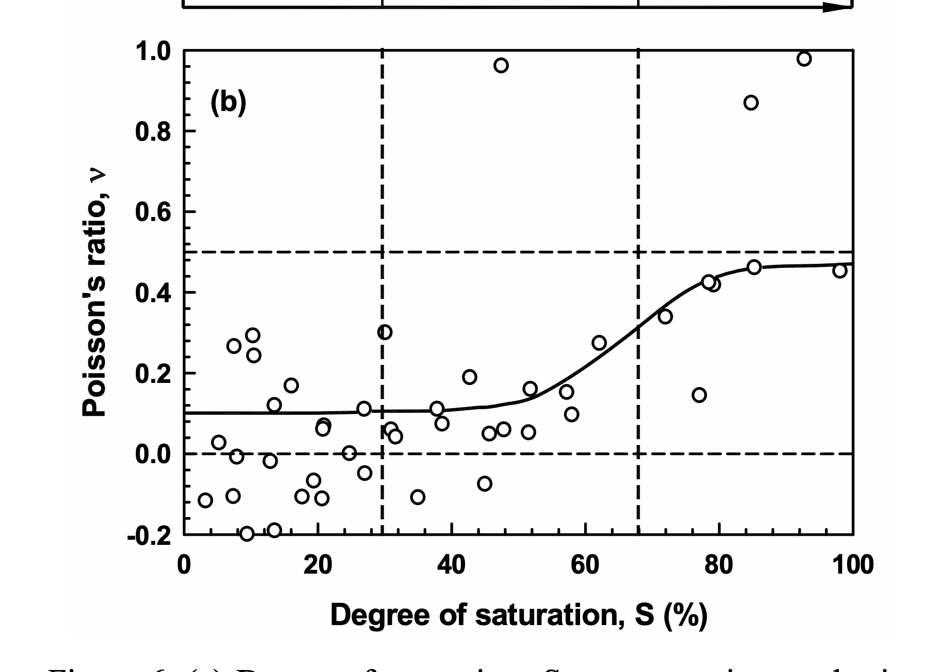

 | E_TOF_vs_E_vv
347.50445823 | 239.88892469
146.77836822 | 219.24883109
496.87688645 | 305.85625933
507.25382118 | 369.28798884
89.380828617 | 36.524583655
84.568981266 | 44.210931368
91.991257492 | 122.11466093
126.28009737 | 77.325298017
298.546 | 193.37460498
427.366 | 110.61195426
915.3 | 80.690045975
401.602 | 59.358018984
461.605 | 36.504531638
289.054 | 167.98209767
300.128 | 98.645488955
437.084 | 132.81929713
$$E={Vp}^{2}∙\frac{p∙(1+u)(1−2u)}{(1−u)}$$

CurvasCompactación
56 Golpes Mod
Humedad | Den. Seca
11.81% | 1.76
9.67% | 1.68
8.07% | 1.65
14.31% | 1.78
17.28% | 1.70
18.63% | 1.63

25 Golpes Mod
Humedad | Den. Seca
11.84% | 1.66
13.30% | 1.69
15.58% | 1.68
16.94% | 1.60

